4.1.详细
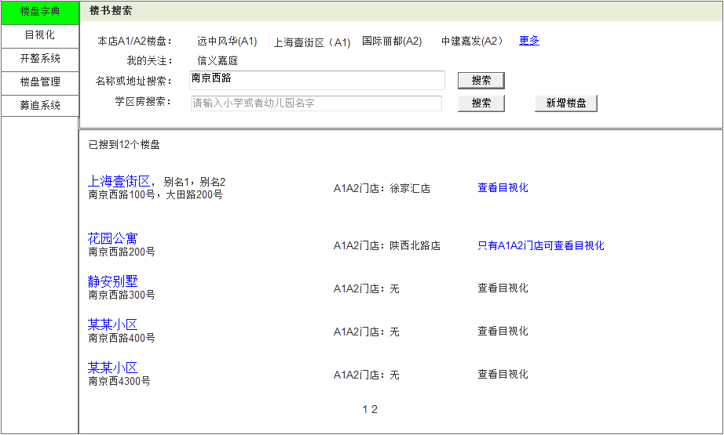
1.1本店主营楼盘
2.2更多本店主营楼盘
2.1
1楼盘名或地址搜索
2.3搜索
页面名称 |  |  | 楼书搜索 |  |  |  |  |  |  |  |  |  |  |  | 页面名称 |  |  | 楼盘新增
输入信息 |  |  |  |  |  |  |  |  |  |  |  |  |  |  | 输入信息
1.名称或地址 |  |  |  |  |  |  |  |  |  |  |  |  |  |  | 1 | 楼盘名称
1.2个人关注
2.学区房 |  |  |  |  |  |  |  |  |  |  |  |  |  |  | 2 | 地址
2.7添加楼盘
2学区房
处理概要 |  |  |  |  |  |  |  |  |  |  |  |  |  |  | 处理概要
1.页面初期化 |  |  |  |  |  |  |  |  |  |  |  |  |  |  | 1.页面初期化
 | 1.本店A1/A2楼盘 |  |  |  |  |  | 登陆人所在店被分配到的A1/A2楼盘(默认先显示A1)
2.4学区搜索
 | 2.我的关注 |  |  |  |  |  | 显示登陆人设置的私人关注楼盘 |  |  |  |  |  |  |  | 2.页面点击事件
 |  |  |  |  |  |  |  |  |  |  |  |  |  |  |  | 1 | 重新定位 |  | 根据地址在地图中定位并带入经度、维度坐标到【3、4】
主营该楼盘的门店
2.6目视化
2.页面点击事件 |  |  |  |  |  |  |  |  |  |  |  |  |  |  |  | 2 | 放大地图 |  | 放大显示地图
2.5
 | 1.本店A1/A2楼盘 |  |  |  |  |  | 跳转页面 显示该楼盘的楼盘字典 |  |  |  |  |  |  |  |  | 3 | 确认坐标 |  | 确定楼盘定位坐标
 | 2.更多 |  |  |  |  |  | 显示本店其它为显示的A1/A2楼盘 |  |  |  |  |  |  |  |  | 4 | 保存 |  | 保存输入的楼盘信息(判断楼盘名称、地址是否有重复)
 | 3.名称或地址后的搜索 |  |  |  |  |  | 根据输入的楼盘名称或楼盘地址 搜索匹配楼盘
 | 4.学区房后的搜索 |  |  |  |  |  | 根据输入的学校 搜索匹配楼盘
 | 5.搜索结果 楼盘名 |  |  |  |  |  | 跳转页面 显示该楼盘的楼盘字典
 | 6.搜索结果 目视化 |  |  |  |  |  | 跳转页面 显示该楼盘的目视化信息
 | 7.新增楼盘 |  |  |  |  |  | 跳转页面 楼盘新增页面

1楼盘名称

2楼盘地址
2.1定位楼盘地址

3坐标经度
2.2放大浏览地图
4坐标维度
2.3确定楼盘的坐标

2.4建立新楼盘
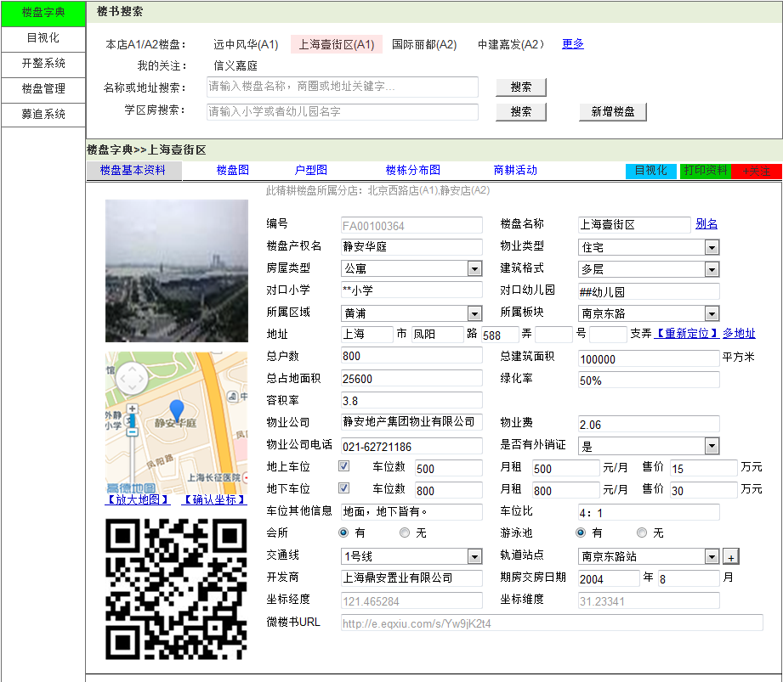

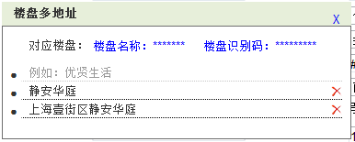
别名对应楼盘

2.7打印楼盘资料
1
2.10.1楼盘的别名
2.10.2
页面名称 |  |  | 楼盘基本资料
输入信息(修改)
1 | 别名弹出框-别名 |  |  | 13 | 总占地面积 |  |  | 25 | 售价(地下) |  |  | 37 | 图片1(楼盘图)
2 | 楼盘产权名 |  |  | 14 | 绿化率 |  |  | 26 | 车位其他信息 |  |  | 38 | 图片2(楼盘地图)
2.6跳转到目视化
2.8添加个人关注
3 | 物业类型 |  |  | 15 | 容积率 |  |  | 27 | 车位比 |  |  | 39 | 图片3(微楼书二维码)
4 | 房屋类型 |  |  | 16 | 物业公司 |  |  | 28 | 会所 |  |  | 40 | 楼盘概况
2.1
5 | 建筑格式 |  |  | 17 | 物业费 |  |  | 29 | 游泳池 |  |  | 41 | 医院
2.2
2.3
2.4
2.5
地址对应楼盘
6 | 对口小学 |  |  | 18 | 物业公司电话 |  |  | 30 | 交通线 |  |  | 42 | 学校
目视化
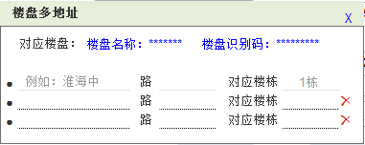
7 | 对口幼儿园 |  |  | 19 | 是否有外销证 |  |  | 31 | 轨道站点 |  |  | 43 | 卖场
8 | 所属区域 |  |  | 20 | 地上车位 |  |  | 32 | 开发商 |  |  | 44 | 菜场
2.9该楼盘其他名称
9 | 所属板块 |  |  | 21 | 月租(地上) |  |  | 33 | 期房交房日期 |  |  | 45 | 地铁
37楼盘外景图
46
47
48
10 | 地址 |  |  | 22 | 售价(地上) |  |  | 34 | 坐标经度
2.9.2
11 | 总户数 |  |  | 23 | 地下车位 |  |  | 35 | 坐标维度
2
12 | 总建筑面积 |  |  | 24 | 月租(地下) |  |  | 36 | 微楼书URL
3
4
5
2.9.1楼盘的其他地址
2.11重新定位
6
7
处理概要
1.页面初期化(查看)
 | 1 | 别名弹出框-别名 |  |  | 13 | 总占地面积 |  |  | 25 | 售价(地下) |  |  | 37 | 图片1(楼盘图)
2.10
 | 2 | 楼盘产权名 |  |  | 14 | 绿化率 |  |  | 26 | 车位其他信息 |  |  | 38 | 图片2(楼盘地图)
8
9
 | 3 | 物业类型 |  |  | 15 | 容积率 |  |  | 27 | 车位比 |  |  | 39 | 图片3(微楼书二维码)
10
 | 4 | 房屋类型 |  |  | 16 | 物业公司 |  |  | 28 | 会所 |  |  | 40 | 楼盘概况
 | 5 | 建筑格式 |  |  | 17 | 物业费 |  |  | 29 | 游泳池 |  |  | 41 | 医院
38楼盘位置地图
11
12
 | 6 | 对口小学 |  |  | 18 | 物业公司电话 |  |  | 30 | 交通线 |  |  | 42 | 学校
13
14
 | 7 | 对口幼儿园 |  |  | 19 | 是否有外销证 |  |  | 31 | 轨道站点 |  |  | 43 | 卖场
 | 8 | 所属区域 |  |  | 20 | 地上车位 |  |  | 32 | 开发商 |  |  | 44 | 菜场
15
 | 9 | 所属板块 |  |  | 21 | 月租(地上) |  |  | 33 | 期房交房日期 |  |  | 45 | 地铁
17
 | 10 | 地址 |  |  | 22 | 售价(地上) |  |  | 34 | 坐标经度 |  |  | 46 | 编号
16
 | 11 | 总户数 |  |  | 23 | 地下车位 |  |  | 35 | 坐标维度 |  |  | 47 | 楼盘名称
19
 | 12 | 总建筑面积 |  |  | 24 | 月租(地下) |  |  | 36 | 微楼书URL |  |  | 48 | 楼盘所属分店
18
20
21
22
2.13
23
24
25
2.12
2.页面点击事件
 | 1.页面标签-楼盘基本资料 |  |  |  |  |  | 页面跳转 楼盘的基本资料页面
 | 2.页面标签-楼盘图 |  |  |  |  |  | 页面跳转 楼盘的楼盘情况图片页面
27
 | 3.页面标签-户型图 |  |  |  |  |  | 页面跳转 楼盘中户室的房型图片页面
39楼盘微楼书二维码
2.15添加交通线路
26
 | 4.页面标签-楼栋分布图 |  |  |  |  |  | 页面跳转 楼盘中各个楼栋的分布情况图片页面
28
29
 | 5.页面标签-商耕活动 |  |  |  |  |  | 页面跳转 举办的与该楼盘有关的商耕活动页面
 | 6.目视化 |  |  |  |  |  | 页面跳转 该楼盘目视化信息页面
30
31
 | 7.打印资料 |  |  |  |  |  | 页面跳转 楼盘信息资料打印页面
33
 | 8.+关注 |  |  |  |  |  | 把该楼盘添加到我的关注中
32
 | 9.别名 |  |  |  |  |  | 弹出框 该楼盘的其他名称(鼠标在文本上悬停时显示已有别名)
34
35
 | 9.1.别名弹出框-保存 |  |  |  |  |  | 保存输入的楼盘别名(判断输入楼盘别名是否重复)
 | 9.2.别名弹出框-删除 |  |  |  |  |  | 无效此行多地址记录
36
 | 10.多地址 |  |  |  |  |  | 弹出框 该楼盘的其他地址(鼠标在文本上悬停时显示已有多地址)
 | 10.1.多地址-保存 |  |  |  |  |  | 保存输入的楼盘多地址(判断输入地址是否重复)
 | 10.2.多地址-删除 |  |  |  |  |  | 无效此行别名记录
 | 11.重新定位 |  |  |  |  |  | 根据输入的地址在地图上进行定位
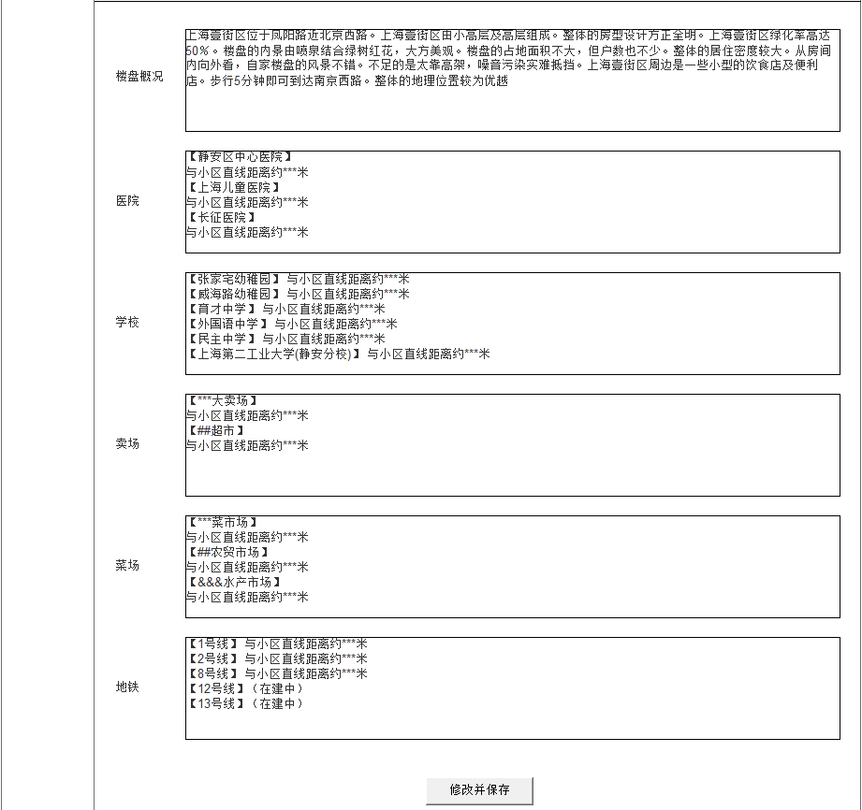
 | 12.放大地图 |  |  |  |  |  | 放大显示地图，可在地图中调整定位点
 | 13.确认坐标 |  |  |  |  |  | 确定楼盘定位坐标，写入“坐标经度”，“坐标纬度”字段中
 | 14.修改与保存 |  |  |  |  |  | 保存输入的楼盘信息（入检核系统等待通过检核）
 | 15.新交通线及站点添加 |  |  |  |  |  | 当有多个交通线路时点击添加显示一行新的线路信息输入框
40

41

42

43

44

42

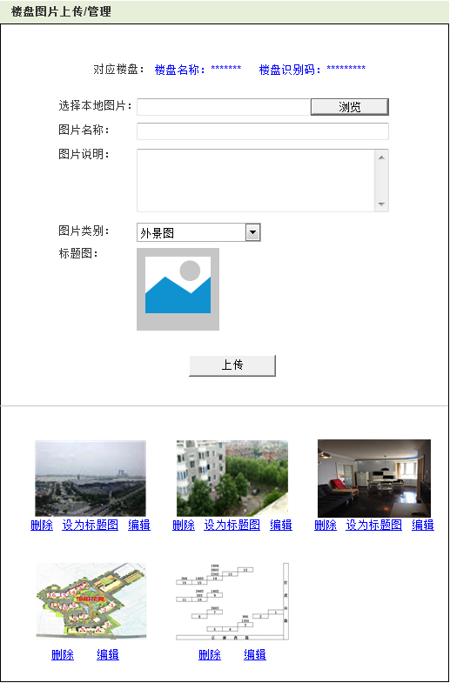
2.14保存
1.1对应楼盘

1选择本地图片

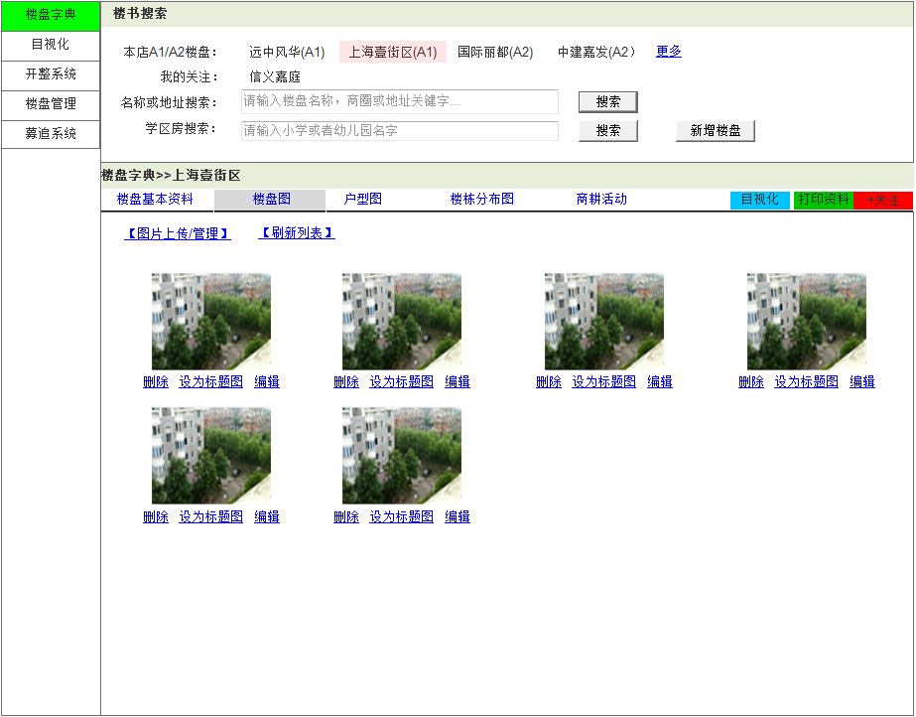
2图片名称

3图片说明

2.5图片类型(外景\楼栋)
页面名称 |  |  | 楼盘图
输入信息

1.3标题图
处理概要
1.页面初期化
 | 1 | 楼盘外景图 |  |  |  |  | 该楼盘外部景观图
2.1图片上传管理
2.5刷新图片
 | 2 | 楼栋分布图 |  |  |  |  | 该楼盘中的楼栋的分布图

1.1上传的楼盘图
2.6上传图片
2.页面点击事件
 | 1 | 图片上传管理 |  |  |  |  | 跳转外景图图片上传页面
 | 2 | 删除 |  |  |  |  | 删除对应图片
 | 3 | 设置标题图 |  |  |  |  | 设置外景图为标题图
 | 4 | 编辑 |  |  |  |  | 跳转到图片上传，修改已上传图片
 | 5 | 刷新列表 |  |  |  |  | 刷新页面的图片

1.1楼盘外景图

2.2删除
2.3设置该标题图
页面名称 |  |  | 外景图上传
输入信息
1 | 选择本地图片
2.1删除
2.2设为标题图
2 | 图片名称
3 | 图片说明
2.4编辑
2.4编辑
处理概要
1.页面初期化
 | 1 | 对应楼盘
1.2楼栋分布图
 | 2 | 楼盘外景图
 | 3 | 标题图

2.页面点击事件
 | 1 | 删除 |  |  |  |  | 删除对应图片
 | 2 | 设置标题图 |  |  |  |  | 设置此外景图为标题图
 | 3 | 匹配户型图 |  |  |  |  | 跳转到匹配户型图匹配页面
 | 4 | 编辑 |  |  |  |  | 选中该图片，读取已有信息，对其进行修改
 | 5 | 图片类型 |  |  |  |  | 设置上传图片的类型(外景\楼栋)
 | 6 | 上传 |  |  |  |  | 上传楼盘图及保存输入的信息(判断图片名称是否重复)

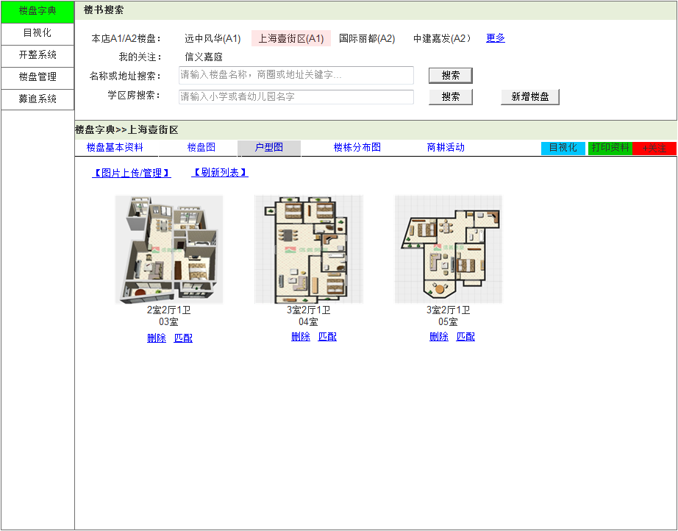
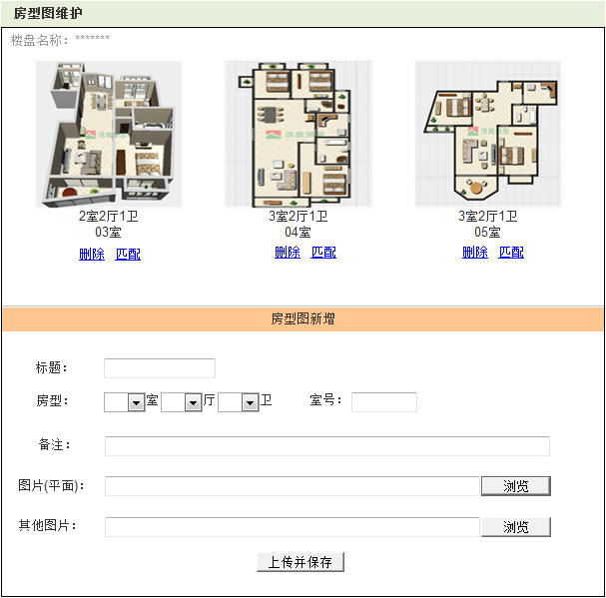
1.1楼盘名称

1.2楼盘房型图
页面名称 |  |  | 户型图
输入信息

处理概要
1.页面初期化
 | 1 | 楼盘房型图 |  |  | 显示户型图及其户室类型和室号

2.1图片上传管理
2.页面点击事件
 | 1 | 图片上传管理 |  |  | 跳转户室图图片上传页面
 | 2 | 删除 |  |  | 删除对应图片
 | 3 | 匹配 |  |  | 跳转到匹配户型图匹配页面
2.4刷新图片
 | 4 | 刷新列表 |  |  | 刷新页面的图片
1楼盘房型图

2.1删除
2.2匹配
页面名称 |  |  | 房型图上传
输入信息
1 | 房型 |  |  | 5 | 图片(平面)
2 | 面积 |  |  | 6 | 其他图片
3标题
7室号
3 | 标题 |  |  | 7 | 室号
4 | 备注
1房型
4备注
2.4选择平面图
处理概要
1.页面初期化
 | 1 | 楼盘名称 |  |  |  | 图片所在楼盘
5图片(平面)
 | 2 | 楼盘房型图 |  |  |  | 显示户型图及其户室类型和室号

2.2删除
2.3匹配
2.页面点击事件
 | 1 | 删除 |  |  |  |  | 删除对应图片
 | 2 | 匹配 |  |  |  |  | 跳转到匹配户型图匹配页面
 | 3 | 上传 |  |  |  |  | 上传及保存的信息(判断标题是否重复)
6其他图片
2.3上传
2.5选择其他图片
 | 4 | 图片(平面)-浏览 |  |  |  |  | 选择要上传的户型平面图片
 | 5 | 其他图片-浏览 |  |  |  |  | 选择要上传户室相关其他图片

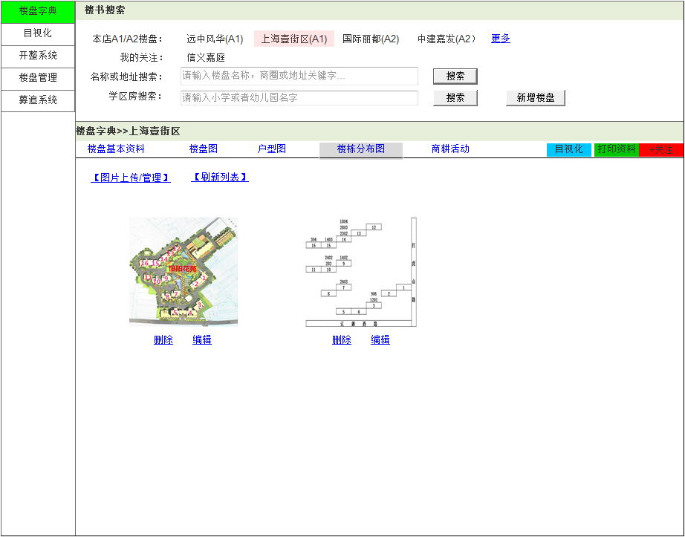

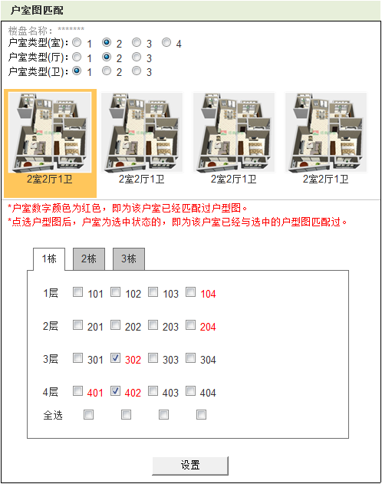
1.1对应楼盘
1.2/1.3/1.4
2.2/2.3/2.4

1.5楼盘户型图
页面名称 |  |  | 楼栋分布图
输入信息
2.4选中户型图
处理概要
1.页面初期化
 | 1 | 楼盘楼栋分布图

2.4刷新列表
2.页面点击事件
 | 1 | 图片上传管理 |  |  |  |  | 跳转楼栋图图片上传页面
 | 2 | 删除 |  |  |  |  | 删除对应图片
2.1楼栋图上传管理
1楼盘楼栋分布图
 | 3 | 编辑 |  |  |  |  | 跳转到上传页面，编辑已有图片
 | 4 | 刷新列表 |  |  |  |  | 刷新页面的图片
注释

2.5栋及户室号
页面名称 |  |  | 户型图匹配
输入信息

2.3编辑
处理概要
1.页面初期化
 | 1 | 对应楼盘 |  |  |  |  | 要上传图片的楼盘
 | 2 | 户室类型(室) |  |  |  |  | 该楼盘已上传户室图的卧室数 |  |  |  | 随不同楼盘中的数据动态显示不同数量
 | 3 | 户室类型(厅) |  |  |  |  | 该楼盘已上传户室图的客厅数
2.2删除
 | 4 | 户室类型(卫) |  |  |  |  | 该楼盘已上传户室图的卫生间数
 | 5 | 楼盘户型图 |  |  |  |  | 初始显示该楼盘所有楼盘图

2.页面点击事件
 | 1 | 户室类型(室) |  |  |  |  | 根据卧室数量搜索显示户室图 |  |  |  | 三个选项能组合查询，各为单选框
 | 2 | 户室类型(厅) |  |  |  |  | 根据客厅数量搜索显示户室图
 | 3 | 户室类型(卫) |  |  |  |  | 根据卫生间数量搜索显示户室图
 | 4 | 选中户型图 |  |  |  |  | 按【注释】描述显示该楼盘楼栋
2.6设置
 | 5 | 楼栋及户室号 |  |  |  |  | 显示所有已建楼栋及户室，选择户室
 | 6 | 设置 |  |  |  |  | 保存选定的匹配结果

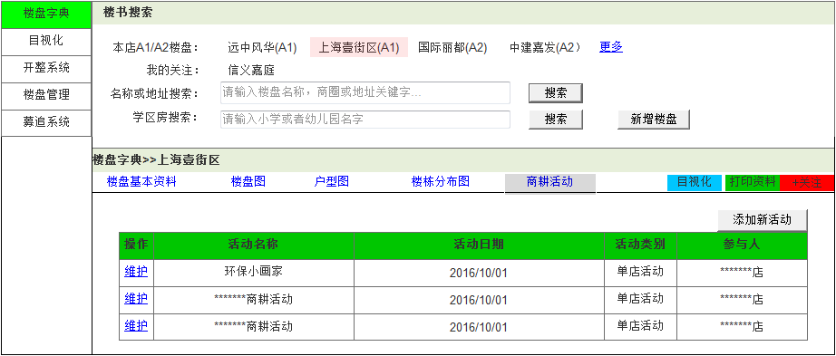
页面名称 |  |  | 商耕活动
输入信息
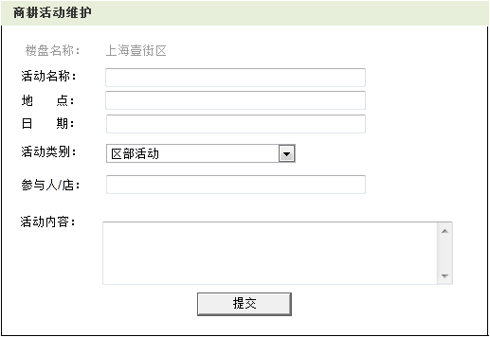
1对应楼盘

1活动主题
2活动地点
处理概要
1.页面初期化
 | 1 | 活动名称
 | 2 | 活动日期
3活动时间
 | 3 | 活动类型
4活动类别
 | 4 | 参与人

5活动参与者
2.2添加新活动
2.页面点击事件
 | 1 | 维护 |  | 跳转到商耕活动维护页面，维护选中记录
 | 2 | 添加新活动 |  | 跳转到商耕活动维护页面

1.1活动名称
1.2活动日期
1.3活动类别
6活动内容

1.4参与人
2.1添加
页面名称 |  |  | 商耕活动维护
输入信息
1 | 活动名称
2 | 地点
3 | 日期
2.1维护
4 | 活动类别
5 | 参与人/店
6 | 活动内容
处理概要
1.页面初期化
 | 1 | 对应楼盘 |  | 活动举办的楼盘

2.页面点击事件
 | 1 | 提交 |  | 保存数据

4.2.详细
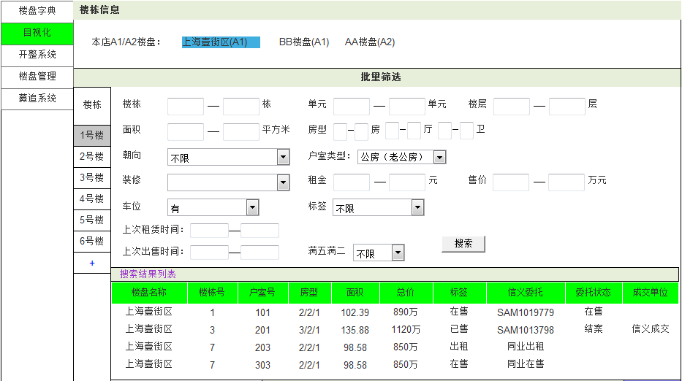
2.5本店A1\A2楼盘
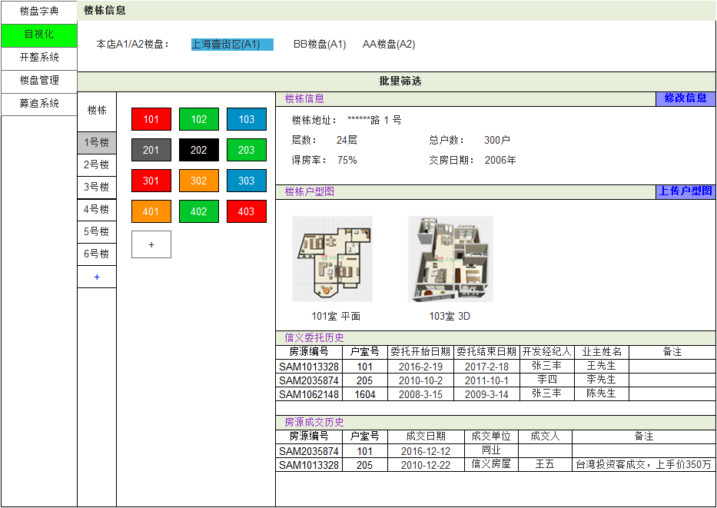
1.1
 |  |  |  |  |  |  |  |  |  |  |  |  |  |  |  | 页面名称 |  |  | 楼栋信息
 |  |  |  |  |  |  |  |  |  |  |  |  |  |  |  | 输入信息（本店主营）
 |  |  |  |  |  |  |  |  |  |  |  |  |  |  |  |  | 1 | 楼栋 |  |  |  | 7 | 户室类型 |  |  | 13 | 上次租赁时间
2.6批量筛选
 |  |  |  |  |  |  |  |  |  |  |  |  |  |  |  |  | 2 | 单元 |  |  |  | 8 | 装修 |  |  | 14 | 上次出售时间
 |  |  |  |  |  |  |  |  |  |  |  |  |  |  |  |  | 3 | 楼层 |  |  |  | 9 | 租金 |  |  | 15 | 满五满二
1楼栋
 |  |  |  |  |  |  |  |  |  |  |  |  |  |  |  |  | 4 | 面积 |  |  |  | 10 | 售价
1.6
2单元
3楼层
 |  |  |  |  |  |  |  |  |  |  |  |  |  |  |  |  | 5 | 房型 |  |  |  | 11 | 车位
 |  |  |  |  |  |  |  |  |  |  |  |  |  |  |  |  | 6 | 朝向 |  |  |  | 12 | 标签

2.1楼栋号
4面积
5房型
 |  |  |  |  |  |  |  |  |  |  |  |  |  |  |  | 处理概要
 |  |  |  |  |  |  |  |  |  |  |  |  |  |  |  | 1.页面初期化
 |  |  |  |  |  |  |  |  |  |  |  |  |  |  |  |  | 1 | 本店A1/A2楼盘 |  |  |  |  |  | 显示排序先A1再A2
6朝向
7户室类型
 |  |  |  |  |  |  |  |  |  |  |  |  |  |  |  |  | 2 | 楼栋信息 |  |  |  |  |  | 初始默认本店第一的楼盘的第一栋楼
 |  |  |  |  |  |  |  |  |  |  |  |  |  |  |  |  | 3 | 户型图
8装修
9租金
10售价
 |  |  |  |  |  |  |  |  |  |  |  |  |  |  |  |  | 4 | 信义委托历史
 |  |  |  |  |  |  |  |  |  |  |  |  |  |  |  |  | 5 | 房源成交历史
11车位
 |  |  |  |  |  |  |  |  |  |  |  |  |  |  |  |  | 6 | 该楼盘已建立的楼栋 |  |  |  |  |  | 初始默认选中第一个
12标签
 |  |  |  |  |  |  |  |  |  |  |  |  |  |  |  |  | 7 | 该楼栋户室标签 |  |  |  |  |  | 本店主营显示所有颜色标签，非主营只显示【在售、出租】
13上次租赁时间
2.7批量筛选-搜索
15满五满二
14上次出售时间
批量筛选结果列表
 |  |  |  |  |  |  |  |  |  |  |  |  |  |  |  | 2.页面点击事件
 |  |  |  |  |  |  |  |  |  |  |  |  |  |  |  |  | 1 | 楼栋号 |  |  |  |  |  | 选中显示该栋楼的信息
 |  |  |  |  |  |  |  |  |  |  |  |  |  |  |  |  | 2 | 修改信息 |  |  |  |  |  | 跳转到楼栋维护页面
 |  |  |  |  |  |  |  |  |  |  |  |  |  |  |  |  | 3 | 上传户型图 |  |  |  |  |  | 跳转到房型图维护页面
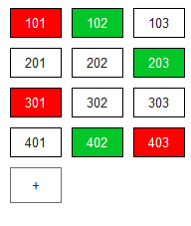
 |  |  |  |  |  |  |  |  |  |  |  |  |  |  |  |  | 4 | 户室标签 |  |  |  |  |  | 跳转到户室信息页面
2.9楼栋(+)
2.8选中搜索结果某行
 |  |  |  |  |  |  |  |  |  |  |  |  |  |  |  |  | 5 | 本店A1/A2楼盘 |  |  |  |  |  | 切换显示其他楼盘信息
 |  |  |  |  |  |  |  |  |  |  |  |  |  |  |  |  | 6 | 批量筛选 |  |  |  |  |  | 显示\隐藏搜索栏(初始默认隐藏)
 |  |  |  |  |  |  |  |  |  |  |  |  |  |  |  |  | 7 | 批量筛选-搜索 |  |  |  |  |  | 显示搜索结果列表
 |  |  |  |  |  |  |  |  |  |  |  |  |  |  |  |  | 8 | 选中搜索结果某行 |  |  |  |  |  | 跳转页面到户室信息页面
 |  |  |  |  |  |  |  |  |  |  |  |  |  |  |  |  | 9 | 楼栋(+) |  |  |  |  |  | 跳转到楼栋维护页面
 |  |  |  |  |  |  |  |  |  |  |  |  |  |  |  |  | 10 | 户室标签(+) |  |  |  |  |  | 跳转到户室维护页面(单个\批量)
2.4户室标签
1.2
 |  |  |  |  |  |  |  |  |  |  |  |  |  |  |  |  | 11 | 楼栋户型图 |  |  |  |  |  | 点击查看大图
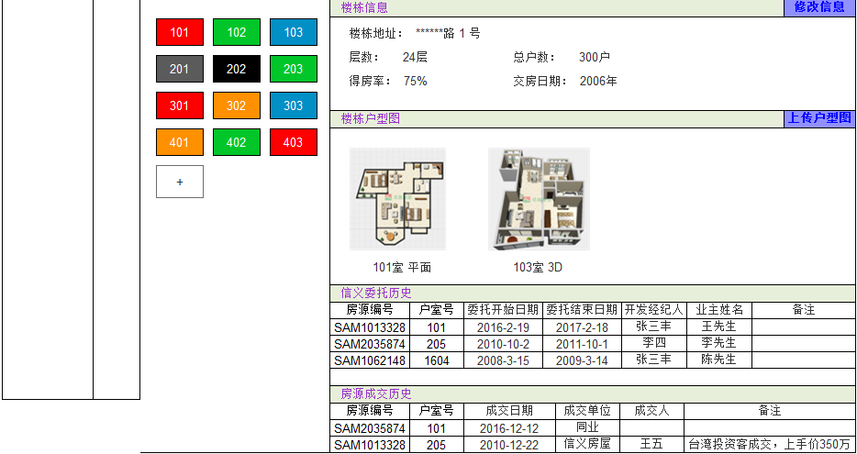

1.7本店主营标签
2.2修改信息

1.3
2.11楼栋户型图

2.3上传户型图

2.10户室标签(+)
22
23
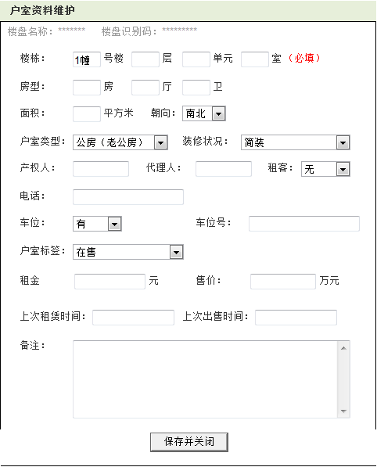
2.4户室标签
3
4
 |  |  |  |  |  |  |  |  |  |  |  |  |  |  |  |  |  |  |  |  |  |  |  |  |  |  |  |  |  |  |  |  |  |  |  |  |  | 页面名称 |  |  | 户室资料维护（单个）
 |  |  |  |  |  |  |  |  |  |  |  |  |  |  |  |  |  |  |  |  |  |  |  |  |  |  |  |  |  |  |  |  |  |  |  |  |  | 输入信息
 |  |  |  |  |  |  |  |  |  |  |  |  |  |  |  |  |  |  |  |  |  |  |  |  |  |  |  |  |  |  |  |  |  |  |  |  |  |  | 1 | 楼栋 |  |  | 7 | 朝向 |  |  | 13 | 电话 |  |  | 19 | 上传租赁时间
1
2
 |  |  |  |  |  |  |  |  |  |  |  |  |  |  |  |  |  |  |  |  |  |  |  |  |  |  |  |  |  |  |  |  |  |  |  |  |  |  | 2 | 楼层 |  |  | 8 | 户室类型 |  |  | 14 | 车位 |  |  | 20 | 上次出售时间
1.7非本店主营标签
 |  |  |  |  |  |  |  |  |  |  |  |  |  |  |  |  |  |  |  |  |  |  |  |  |  |  |  |  |  |  |  |  |  |  |  |  |  |  | 3 | 单元 |  |  | 9 | 装修状况 |  |  | 15 | 车位号 |  |  | 21 | 备注
1.4
 |  |  |  |  |  |  |  |  |  |  |  |  |  |  |  |  |  |  |  |  |  |  |  |  |  |  |  |  |  |  |  |  |  |  |  |  |  |  | 4 | 室号 |  |  | 10 | 产权人 |  |  | 16 | 户室标签
5
 |  |  |  |  |  |  |  |  |  |  |  |  |  |  |  |  |  |  |  |  |  |  |  |  |  |  |  |  |  |  |  |  |  |  |  |  |  |  | 5 | 房型 |  |  | 11 | 代理人 |  |  | 17 | 租金
7
 |  |  |  |  |  |  |  |  |  |  |  |  |  |  |  |  |  |  |  |  |  |  |  |  |  |  |  |  |  |  |  |  |  |  |  |  |  |  | 6 | 面积 |  |  | 12 | 租客 |  |  | 18 | 售价
6
8
9
 |  |  |  |  |  |  |  |  |  |  |  |  |  |  |  |  |  |  |  |  |  |  |  |  |  |  |  |  |  |  |  |  |  |  |  |  |  | 处理概要
 |  |  |  |  |  |  |  |  |  |  |  |  |  |  |  |  |  |  |  |  |  |  |  |  |  |  |  |  |  |  |  |  |  |  |  |  |  | 1.页面初期化
 |  |  |  |  |  |  |  |  |  |  |  |  |  |  |  |  |  |  |  |  |  |  |  |  |  |  |  |  |  |  |  |  |  |  |  |  |  |  | 1 | 点击修改信息 |  |  |  |  |  |  |  | 2 | 点击添加楼栋
1.5
10
 |  |  |  |  |  |  |  |  |  |  |  |  |  |  |  |  |  |  |  |  |  |  |  |  |  |  |  |  |  |  |  |  |  |  |  |  |  |  |  | 1 | 楼栋号 |  |  | 13 | 电话 |  |  |  | 22 | 楼盘名称
 |  |  |  |  |  |  |  |  |  |  |  |  |  |  |  |  |  |  |  |  |  |  |  |  |  |  |  |  |  |  |  |  |  |  |  |  |  |  |  | 2 | 楼层 |  |  | 14 | 车位 |  |  |  | 23 | 楼盘识别号
2.10户室标签(+)
11
12
 |  |  |  |  |  |  |  |  |  |  |  |  |  |  |  |  |  |  |  |  |  |  |  |  |  |  |  |  |  |  |  |  |  |  |  |  |  |  |  | 3 | 单元 |  |  | 15 | 车位号
13
 |  |  |  |  |  |  |  |  |  |  |  |  |  |  |  |  |  |  |  |  |  |  |  |  |  |  |  |  |  |  |  |  |  |  |  |  |  |  |  | 4 | 室号 |  |  | 16 | 户室标签
15
 |  |  |  |  |  |  |  |  |  |  |  |  |  |  |  |  |  |  |  |  |  |  |  |  |  |  |  |  |  |  |  |  |  |  |  |  |  |  |  | 5 | 房型 |  |  | 17 | 租金
14
 |  |  |  |  |  |  |  |  |  |  |  |  |  |  |  |  |  |  |  |  |  |  |  |  |  |  |  |  |  |  |  |  |  |  |  |  |  |  |  | 6 | 面积 |  |  | 18 | 售价
 |  |  |  |  |  |  |  |  |  |  |  |  |  |  |  |  |  |  |  |  |  |  |  |  |  |  |  |  |  |  |  |  |  |  |  |  |  |  |  | 7 | 朝向 |  |  | 19 | 上传租赁时间
16
 |  |  |  |  |  |  |  |  |  |  |  |  |  |  |  |  |  |  |  |  |  |  |  |  |  |  |  |  |  |  |  |  |  |  |  |  |  |  |  | 8 | 户室类型 |  |  | 20 | 上次出售时间
18
 |  |  |  |  |  |  |  |  |  |  |  |  |  |  |  |  |  |  |  |  |  |  |  |  |  |  |  |  |  |  |  |  |  |  |  |  |  |  |  | 9 | 装修状况 |  |  | 21 | 备注
1.1
1.2
17
 |  |  |  |  | 页面名称 |  |  | 房型图维护 |  |  |  |  |  |  |  |  |  |  |  |  |  |  |  |  |  |  |  |  |  |  |  |  |  |  |  |  |  |  |  | 10 | 产权人 |  |  | 22 | 楼盘名称
 |  |  |  |  | 输入信息 |  |  |  |  |  |  |  |  |  |  |  |  |  |  |  |  |  |  |  |  |  |  |  |  |  |  |  |  |  |  |  |  |  |  | 11 | 代理人 |  |  | 23 | 楼盘识别号
19
20
 |  |  |  |  |  | 1 | 标题 |  |  |  |  | 5 | 图片(平面) |  |  |  |  |  |  |  |  |  |  |  |  |  |  |  |  |  |  |  |  |  |  |  |  |  |  | 12 | 租客
 |  |  |  |  |  | 2 | 房型 |  |  |  |  | 6 | 其他图片
 |  |  |  |  |  | 3 | 室号 |  |  |  |  |  |  |  |  |  |  |  |  |  |  |  |  |  |  |  |  |  |  |  |  |  |  |  |  |  |  | 2.页面点击事件
 |  |  |  |  |  | 4 | 备注 |  |  |  |  |  |  |  |  |  |  |  |  |  |  |  |  |  |  |  |  |  |  |  |  |  |  |  |  |  |  |  | 1 | 保存并关闭
 |  |  |  |  |  |  |  |  |  |  |  |  |  |  |  |  |  |  |  |  |  |  |  |  |  |  |  |  |  |  |  |  |  |  |  |  |  |  |  | 1 | 点击修改信息进入 |  |  |  |  | 修改选中户室信息、关闭页面
 |  |  |  |  | 处理概要 |  |  |  |  |  |  |  |  |  |  |  |  |  |  |  |  |  |  |  |  |  |  |  |  |  |  |  |  |  |  |  |  |  |  | 2 | 点击添加户室进入 |  |  |  |  | 添加新的户室信息，关闭页面
21
 |  |  |  |  | 1.页面初期化 |  |  |  |  |  |  |  |  |  |  |  |  |  |  |  |  |  |  |  |  |  |  |  |  |  |  |  |  |  |  |  |  |  |  | 判断楼栋+楼层+单元+户室的组合信息是否有重复
 |  |  |  |  |  | 1 | 上传图片所在楼盘名称
2.1保存并关闭
 |  |  |  |  |  | 2 | 已上传的房型图

 |  |  |  |  | 2.页面点击事件
 |  |  |  |  |  | 1 | 图片(平面)-浏览 |  |  |  |  |  | 选择本地要上传的房型平面图
 |  |  |  |  |  | 2 | 其他图片-浏览 |  |  |  |  |  | 选择本地要上传的其他图片
 |  |  |  |  |  | 3 | 上传并保存 |  |  |  |  |  | 上传及保存的信息(判断标题是否重复)

1标题
8楼盘名称
9楼盘识别号
3室号
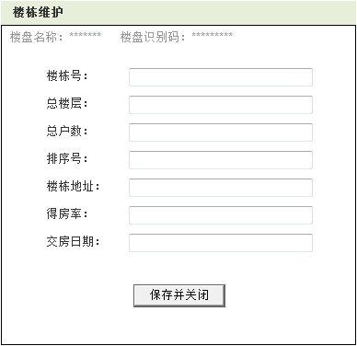
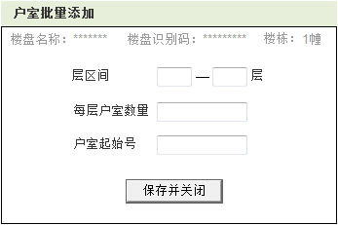
1.2
1.3
2房型
1.1
 |  |  |  |  |  |  |  |  |  |  |  |  |  |  |  |  |  |  |  | 页面名称 |  |  | 楼栋维护 |  |  |  |  |  |  |  |  |  |  |  |  |  |  |  |  |  |  |  |  |  |  |  |  | 页面名称 |  |  | 户室批量添加
 |  |  |  |  |  |  |  |  |  |  |  |  |  |  |  |  |  |  |  | 输入信息 |  |  |  |  |  |  |  |  |  |  |  |  |  |  |  |  |  |  |  |  |  |  |  |  |  |  |  | 输入信息
 |  |  |  |  |  |  |  |  |  |  |  |  |  |  |  |  |  |  |  |  | 1 | 楼栋号 |  |  |  | 5 | 楼栋地址 |  |  |  |  |  |  |  |  |  |  |  |  |  |  |  |  |  |  |  |  |  | 1 | 楼层区间
4备注
1楼栋号
1楼层区间
 |  |  |  |  |  |  |  |  |  |  |  |  |  |  |  |  |  |  |  |  | 2 | 总楼层 |  |  |  | 6 | 得房率 |  |  |  |  |  |  |  |  |  |  |  |  |  |  |  |  |  |  |  |  |  | 2 | 每层户数
2总层数
 |  |  |  |  |  |  |  |  |  |  |  |  |  |  |  |  |  |  |  |  | 3 | 总户数 |  |  |  | 7 | 交房日期 |  |  |  |  |  |  |  |  |  |  |  |  |  |  |  |  |  |  |  |  |  | 3 | 户室起止号
2每层户数
 |  |  |  |  |  |  |  |  |  |  |  |  |  |  |  |  |  |  |  |  | 4 | 排序号
5图片(平面)
2.1
3总户数
2.2
6q其他图片
4排序号
3户室起止号
 |  |  |  |  |  |  |  |  |  |  |  |  |  |  |  |  |  |  |  | 处理概要 |  |  |  |  |  |  |  |  |  |  |  |  |  |  |  |  |  |  |  |  |  |  |  |  |  |  |  | 处理概要
 |  |  |  |  |  |  |  |  |  |  |  |  |  |  |  |  |  |  |  | 1.页面初期化 |  |  |  |  |  |  |  |  |  |  |  |  |  |  |  |  |  |  |  |  |  |  |  |  |  |  |  | 1.页面初期化
 |  |  |  |  |  |  |  |  |  |  |  |  |  |  |  |  |  |  |  |  | 1 | 点击修改信息 |  |  |  |  |  |  | 2 | 点击添加楼栋 |  |  |  |  |  |  |  |  |  |  |  |  |  |  |  |  |  |  | 1 | 楼盘名称
2.3
5楼栋地址
 |  |  |  |  |  |  |  |  |  |  |  |  |  |  |  |  |  |  |  |  |  | 1 | 楼栋号 |  | 6 | 得房率 |  |  |  | 8 | 楼盘名称 |  |  |  |  |  |  |  |  |  |  |  |  |  |  |  |  |  | 2 | 楼盘识别号
 |  |  |  |  |  |  |  |  |  |  |  |  |  |  |  |  |  |  |  |  |  | 2 | 总楼层 |  | 7 | 交房日期 |  |  |  | 9 | 楼盘识别号 |  |  |  |  |  |  |  |  |  |  |  |  |  |  |  |  |  | 3 | 楼栋号
6得房率
 |  |  |  |  |  |  |  |  |  |  |  |  |  |  |  |  |  |  |  |  |  | 3 | 总户数 |  | 8 | 楼盘名称
2.1保存并关闭
 |  |  |  |  |  |  |  |  |  |  |  |  |  |  |  |  |  |  |  |  |  | 4 | 排序号 |  | 9 | 楼盘识别号 |  |  |  |  |  |  |  |  |  |  |  |  |  |  |  |  |  |  |  |  |  | 2.页面点击事件
7交房日期
 |  |  |  |  |  |  |  |  |  |  |  |  |  |  |  |  |  |  |  |  |  | 5 | 楼栋地址 |  |  |  |  |  |  |  |  |  |  |  |  |  |  |  |  |  |  |  |  |  |  |  |  |  | 1 | 保存并关闭 |  |  | 保存新建户室并关闭页面
 |  |  |  |  |  |  |  |  |  |  |  |  |  |  |  |  |  |  |  |  |  |  |  |  |  |  |  |  |  |  |  |  |  |  |  |  |  |  |  |  |  |  |  |  |  |  |  |  |  |  |  |  | (判断楼层、户室号数据是否重复)
 |  |  |  |  |  |  |  |  |  |  |  |  |  |  |  |  |  |  |  | 2.页面点击事件
2.1保存并关闭
 |  |  |  |  |  |  |  |  |  |  |  |  |  |  |  |  |  |  |  |  | 1 | 保存并关闭
 |  |  |  |  |  |  |  |  |  |  |  |  |  |  |  |  |  |  |  |  |  | 1 | 点击修改信息进入 |  |  |  |  | 修改选中楼栋信息、关闭页面
 |  |  |  |  |  |  |  |  |  |  |  |  |  |  |  |  |  |  |  |  |  | 2 | 点击添加楼栋进入 |  |  |  |  | 保存新添加的楼栋信息,弹出提示框【是否批量添加户室？】要添加的跳转到户室批量添加页面，不添加的关闭页面

 |  |  |  |  |  |  |  |  |  |  |  |  |  |  |  |  |  |  |  |  |  | 判断楼栋号是否有重复

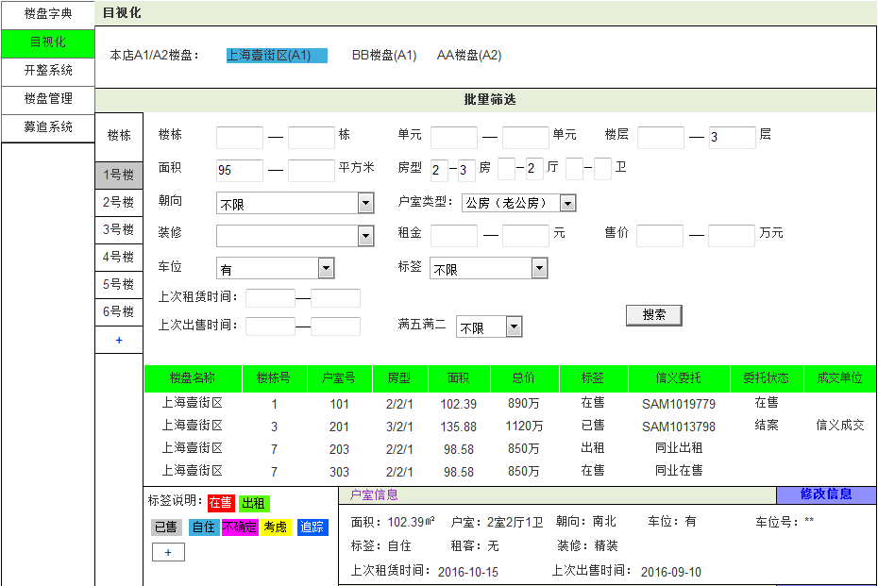
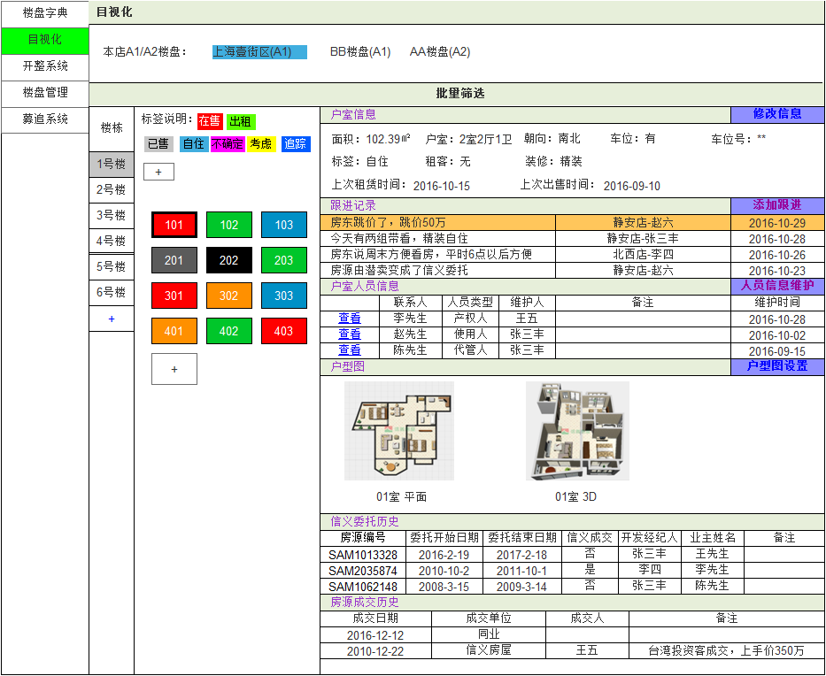
1.1
2.5
 |  |  |  |  |  |  |  |  |  |  |  |  |  |  |  | 页面名称 |  |  | 户室信息
 |  |  |  |  |  |  |  |  |  |  |  |  |  |  |  | 输入信息（本店主营）
 |  |  |  |  |  |  |  |  |  |  |  |  |  |  |  |  | 1 | 楼栋 |  |  |  | 7 | 户室类型 |  |  | 13 | 上次租赁时间
2.6点击标题栏显示/隐藏批量筛选框
 |  |  |  |  |  |  |  |  |  |  |  |  |  |  |  |  | 2 | 单元 |  |  |  | 8 | 装修 |  |  | 14 | 上次出售时间
 |  |  |  |  |  |  |  |  |  |  |  |  |  |  |  |  | 3 | 楼层 |  |  |  | 9 | 租金 |  |  | 15 | 满五满二
 |  |  |  |  |  |  |  |  |  |  |  |  |  |  |  |  | 4 | 面积 |  |  |  | 10 | 售价
1.6
1
2
3
 |  |  |  |  |  |  |  |  |  |  |  |  |  |  |  |  | 5 | 房型 |  |  |  | 11 | 车位
 |  |  |  |  |  |  |  |  |  |  |  |  |  |  |  |  | 6 | 朝向 |  |  |  | 12 | 标签

4
5
2.1楼栋
 |  |  |  |  |  |  |  |  |  |  |  |  |  |  |  | 处理概要
 |  |  |  |  |  |  |  |  |  |  |  |  |  |  |  | 1.页面初期化
 |  |  |  |  |  |  |  |  |  |  |  |  |  |  |  |  | 1 | 本店A1/A2楼盘
6
7
 |  |  |  |  |  |  |  |  |  |  |  |  |  |  |  |  | 2 | 户室信息 |  |  |  |  |  | 初始默认排第一的楼盘的第一栋楼第一间
10
 |  |  |  |  |  |  |  |  |  |  |  |  |  |  |  |  | 3 | 户型图
8
9
 |  |  |  |  |  |  |  |  |  |  |  |  |  |  |  |  | 4 | 信义委托历史
 |  |  |  |  |  |  |  |  |  |  |  |  |  |  |  |  | 5 | 房源成交历史
11
12
 |  |  |  |  |  |  |  |  |  |  |  |  |  |  |  |  | 6 | 该楼盘已建立的楼栋
 |  |  |  |  |  |  |  |  |  |  |  |  |  |  |  |  | 7 | 该楼栋户室标签 |  |  |  |  |  | 本店主营显示所有颜色标签，非主营只显示【在售、出租】
13
2.7
15
 |  |  |  |  |  |  |  |  |  |  |  |  |  |  |  |  | 8 | 户室人员信息
 |  |  |  |  |  |  |  |  |  |  |  |  |  |  |  |  | 9 | 跟进记录 |  |  |  |  |  | 该户室为本店主营楼盘户室时显示

14
2.8批量筛选结果列表
 |  |  |  |  |  |  |  |  |  |  |  |  |  |  |  | 2.页面点击事件
 |  |  |  |  |  |  |  |  |  |  |  |  |  |  |  |  | 1 | 楼栋 |  |  |  |  |  | 选中显示该栋楼的信息
 |  |  |  |  |  |  |  |  |  |  |  |  |  |  |  |  | 2 | 修改信息 |  |  |  |  |  | 跳转到楼栋维护页面
2.9楼栋(+)
 |  |  |  |  |  |  |  |  |  |  |  |  |  |  |  |  | 3 | 户型图设置 |  |  |  |  |  | 跳转到户室匹配户型图页面
 |  |  |  |  |  |  |  |  |  |  |  |  |  |  |  |  | 4 | 户室标签 |  |  |  |  |  | 跳转到户室信息页面
 |  |  |  |  |  |  |  |  |  |  |  |  |  |  |  |  | 5 | 本店A1/A2楼盘 |  |  |  |  |  | 切换显示其他楼盘信息
 |  |  |  |  |  |  |  |  |  |  |  |  |  |  |  |  | 6 | 批量筛选 |  |  |  |  |  | 显示\隐藏搜索栏
2.2修改信息
 |  |  |  |  |  |  |  |  |  |  |  |  |  |  |  |  | 7 | 批量筛选-搜索 |  |  |  |  |  | 显示搜索结果列表
1.2
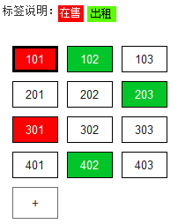
 |  |  |  |  |  |  |  |  |  |  |  |  |  |  |  |  | 8 | 搜索结果列表 |  |  |  |  |  | 跳转页面到户室信息页面
2.16
 |  |  |  |  |  |  |  |  |  |  |  |  |  |  |  |  | 9 | 楼栋(+) |  |  |  |  |  | 跳转到楼栋维护页面
 |  |  |  |  |  |  |  |  |  |  |  |  |  |  |  |  | 10 | 户室标签(+) |  |  |  |  |  | 跳转到户室维护页面(单个\批量)
 |  |  |  |  |  |  |  |  |  |  |  |  |  |  |  |  | 11 | 楼栋户型图 |  |  |  |  |  | 点击查看大图
 |  |  |  |  |  |  |  |  |  |  |  |  |  |  |  |  | 12 | 标签说明(+) |  |  |  |  |  | 弹出框添加新自定义标签(本店主营)
2.12添加新标签
 |  |  |  |  |  |  |  |  |  |  |  |  |  |  |  |  | 13 | 添加跟进 |  |  |  |  |  | 跳转到添加跟进页面(本店主营)
 |  |  |  |  |  |  |  |  |  |  |  |  |  |  |  |  | 14 | 人员信息维护 |  |  |  |  |  | 跳转到住户资料维护页面
1.9
 |  |  |  |  |  |  |  |  |  |  |  |  |  |  |  |  | 15 | 户室人员信息-查看 |  |  |  |  |  | 跳转到住户资料详细页面
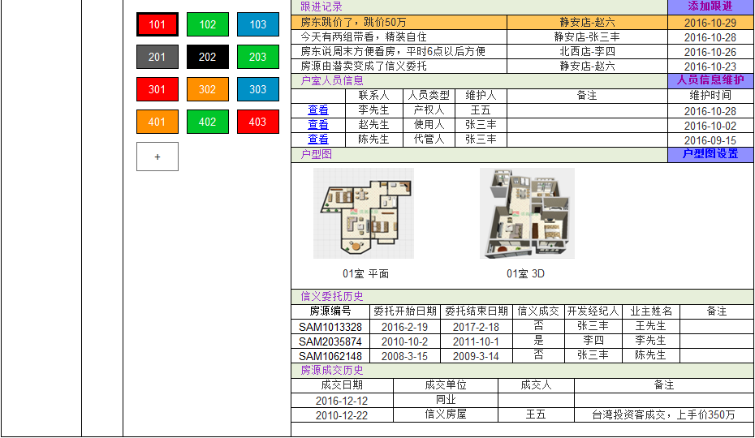
2.4
 |  |  |  |  |  |  |  |  |  |  |  |  |  |  |  |  | 16 | 标签说明 |  |  |  |  |  | 拖拽标签说明中已有的标签到户室框中可直接更改该户室的标签

2.13添加跟进记录
 |  |  |  |  |  |  |  |  |  |  |  |  |  |  |  |  | 17 | 撤销 |  |  |  |  |  | 取消最近一次户室状态标签拖拽更改
 |  |  |  |  |  |  |  |  |  |  |  |  |  |  |  |  | 18 | 删除 |  |  |  |  |  | 鼠标悬停在标签说明上显示【X】，用来删除该标签说明
1.8

1.7本店主营标签

2.14修改人员信息

2.15查看人员详细信息

2.10添加新户室
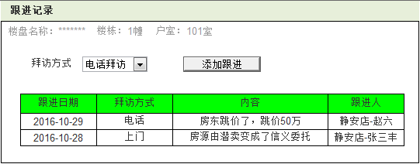
1.3
2.11
2.3户室图设置
1.1
1.2
1.3
2.1添加跟进
 |  |  |  |  |  |  |  |  |  |  |  |  |  |  |  |  |  |  |  |  |  |  |  |  |  |  |  |  |  |  |  |  |  |  | 页面名称 |  |  | 跟进记录
 |  |  |  |  |  |  |  |  |  |  |  |  |  |  |  |  |  |  |  |  |  |  |  |  |  |  |  |  |  |  |  |  |  |  | 输入信息
 |  |  |  |  |  |  |  |  |  |  |  |  |  |  |  |  |  |  |  |  |  |  |  |  |  |  |  |  |  |  |  |  |  |  |  | 1 | 选择拜访方式
1选择拜访方式
2.4
1.7非本店主营标签
 |  |  |  |  |  |  |  |  |  |  |  |  |  |  |  |  |  |  |  |  |  |  |  |  |  |  |  |  |  |  |  |  |  |  | 处理概要
 |  |  |  |  |  |  |  |  |  |  |  |  |  |  |  |  |  |  |  |  |  |  |  |  |  |  |  |  |  |  |  |  |  |  | 1.页面初期化
 |  |  |  |  |  |  |  |  |  |  |  |  |  |  |  |  |  |  |  |  |  |  |  |  |  |  |  |  |  |  |  |  |  |  |  | 1 | 拜访楼盘 |  |  |  |  | 4 | 拜访信息
1.4
 |  |  |  |  |  |  |  |  |  |  |  |  |  |  |  |  |  |  |  |  |  |  |  |  |  |  |  |  |  |  |  |  |  |  |  | 2 | 拜访楼栋
 |  |  |  |  |  |  |  |  |  |  |  |  |  |  |  |  |  |  |  |  |  |  |  |  |  |  |  |  |  |  |  |  |  |  |  | 3 | 拜访户室

 |  |  |  |  |  |  |  |  |  |  |  |  |  |  |  |  |  |  |  |  |  |  |  |  |  |  |  |  |  |  |  |  |  |  | 2.页面点击事件
 |  |  |  |  |  |  |  |  |  |  |  |  |  |  |  |  |  |  |  |  |  |  |  |  |  |  |  |  |  |  |  |  |  |  |  | 1 | 添加跟进 |  |  |  |  | 跳转到行程系统添加行程信息
1.4拜访信息资料
1.5

2.10添加新户室

1.1
1.2
1.3
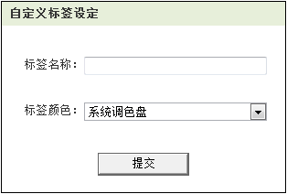
1标签名称
 |  |  |  |  |  |  |  |  | 页面名称 |  |  | 住户信息 |  |  |  |  |  |  |  |  |  |  |  |  |  |  |  |  |  |  |  | 页面名称 |  |  | 自定义标签设定
 |  |  |  |  |  |  |  |  | 输入信息 |  |  |  |  |  |  |  |  |  |  |  |  |  |  |  |  |  |  |  |  |  |  | 输入信息
 |  |  |  |  |  |  |  |  |  | 1 | 选择住户类别 |  |  |  |  |  |  |  |  |  |  |  |  |  |  |  |  |  |  |  |  |  | 1 | 标签名
2.1添加住户
 |  |  |  |  |  |  |  |  |  |  |  |  |  |  |  |  |  |  |  |  |  |  |  |  |  |  |  |  |  |  |  |  | 2 | 标签颜色
2标签颜色
 |  |  |  |  |  |  |  |  | 处理概要
1.4
2.3修改住户信息
 |  |  |  |  |  |  |  |  | 1.页面初期化 |  |  |  |  |  |  |  |  |  |  |  |  |  |  |  |  |  |  |  |  |  |  | 处理概要
 |  |  |  |  |  |  |  |  |  | 1 | 该住户所在楼盘 |  |  | 4 | 住户基本资料 |  |  |  |  |  |  |  |  |  |  |  |  |  |  |  |  | 1.页面初期化
1选择住户类别
 |  |  |  |  |  |  |  |  |  | 2 | 该住户所在楼栋
2.1
 |  |  |  |  |  |  |  |  |  | 3 | 该住户所在户室 |  |  |  |  |  |  |  |  |  |  |  |  |  |  |  |  |  |  |  |  | 2.页面点击事件
 |  |  |  |  |  |  |  |  |  |  |  |  |  |  |  |  |  |  |  |  |  |  |  |  |  |  |  |  |  |  |  |  | 1 | 提交 |  |  |  | 保存自定义标签信息(判断名称、颜色是否有重复)
 |  |  |  |  |  |  |  |  | 2.页面点击事件
2.2查看详细
 |  |  |  |  |  |  |  |  |  | 1 | 添加住户 |  |  | 跳转到住户资料维护页面添加住户
 |  |  |  |  |  |  |  |  |  | 2 | 详细 |  |  | 跳转到住户资料详细页面查看住户
 |  |  |  |  |  |  |  |  |  | 3 | 操作 |  |  | 跳转到住户资料维护页面修改住户

1.3
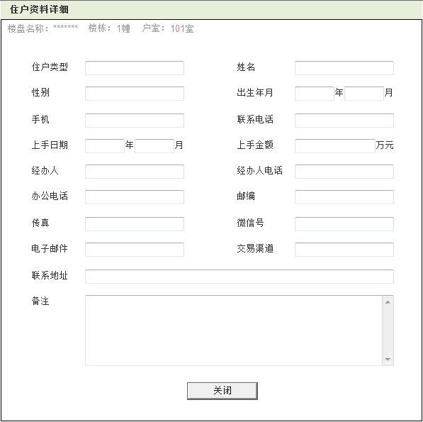
21
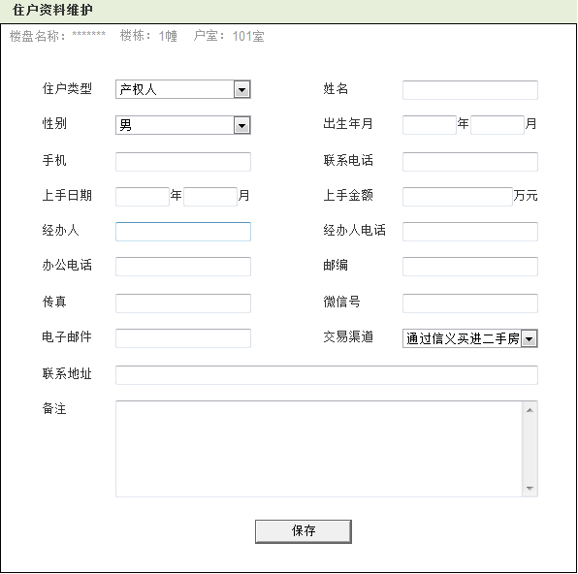
1.1
1.2
20
19
 |  |  |  | 页面名称 |  |  | 住户资料维护 |  |  |  |  |  |  |  |  |  |  |  |  |  |  |  |  |  |  |  |  |  |  |  |  |  |  |  |  |  |  | 页面名称 |  |  | 住户资料详细
 |  |  |  | 输入信息 |  |  |  |  |  |  |  |  |  |  |  |  |  |  |  |  |  |  |  |  |  |  |  |  |  |  |  |  |  |  |  |  |  | 输入信息
 |  |  |  |  | 1 | 住户类型 |  |  |  | 7 | 上手日期 |  |  | 13 | 传真
1
2
1
2
 |  |  |  |  | 2 | 住户姓名 |  |  |  | 8 | 上手金额 |  |  | 14 | 微信号 |  |  |  |  |  |  |  |  |  |  |  |  |  |  |  |  |  |  |  |  |  |  | 处理概要
 |  |  |  |  | 3 | 住户性别 |  |  |  | 9 | 经办人 |  |  | 15 | 电子邮件 |  |  |  |  |  |  |  |  |  |  |  |  |  |  |  |  |  |  |  |  |  |  | 1.页面初期化
 |  |  |  |  | 4 | 出生年月 |  |  |  | 10 | 经办人电话 |  |  | 16 | 交易渠道 |  |  |  |  |  |  |  |  |  |  |  |  |  |  |  |  |  |  |  |  |  |  |  | 1 | 住户类型 |  |  |  | 8 | 上手金额 |  |  |  | 15 | 电子邮件
3
4
3
4
 |  |  |  |  | 5 | 手机 |  |  |  | 11 | 办公电话 |  |  | 17 | 联系地址 |  |  |  |  |  |  |  |  |  |  |  |  |  |  |  |  |  |  |  |  |  |  |  | 2 | 住户姓名 |  |  |  | 9 | 经办人 |  |  |  | 16 | 交易渠道
 |  |  |  |  | 6 | 联系电话 |  |  |  | 12 | 邮编 |  |  | 18 | 备注 |  |  |  |  |  |  |  |  |  |  |  |  |  |  |  |  |  |  |  |  |  |  |  | 3 | 住户性别 |  |  |  | 10 | 经办人电话 |  |  |  | 17 | 联系地址
 |  |  |  |  |  |  |  |  |  |  |  |  |  |  |  |  |  |  |  |  |  |  |  |  |  |  |  |  |  |  |  |  |  |  |  |  |  |  | 4 | 出生年月 |  |  |  | 11 | 办公电话 |  |  |  | 18 | 备注
5
6
5
6
 |  |  |  | 处理概要 |  |  |  |  |  |  |  |  |  |  |  |  |  |  |  |  |  |  |  |  |  |  |  |  |  |  |  |  |  |  |  |  |  |  | 5 | 手机 |  |  |  | 12 | 邮编 |  |  |  | 19 | 住户所在楼盘
 |  |  |  | 1.页面初期化 |  |  |  |  |  |  |  |  |  |  |  |  |  |  |  |  |  |  |  |  |  |  |  |  |  |  |  |  |  |  |  |  |  |  | 6 | 联系电话 |  |  |  | 13 | 传真 |  |  |  | 20 | 住户所在楼栋
7
8
7
8
 |  |  |  |  | 1 | 住户所在楼盘 |  |  |  |  |  |  |  |  |  |  |  |  |  |  |  |  |  |  |  |  |  |  |  |  |  |  |  |  |  |  |  |  | 7 | 上手日期 |  |  |  | 14 | 微信号 |  |  |  | 21 | 住户所在户室
 |  |  |  |  | 2 | 住户所在楼栋
10
10
 |  |  |  |  | 3 | 住户所在户室 |  |  |  |  |  |  |  |  |  |  |  |  |  |  |  |  |  |  |  |  |  |  |  |  |  |  |  |  |  |  |  | 2.页面点击事件
9
9
 |  |  |  |  |  |  |  |  |  |  |  |  |  |  |  |  |  |  |  |  |  |  |  |  |  |  |  |  |  |  |  |  |  |  |  |  |  |  | 1 | 关闭 |  |  |  |  | 关闭页面
 |  |  |  | 2.页面点击事件
11
12
11
12
 |  |  |  |  | 1 | 保存 |  |  |  |  | 保存新增的住户信息(判断姓名是否有重复)

13
14
13
14

15
16
15
16

17
17

18
18

2.1
2.1

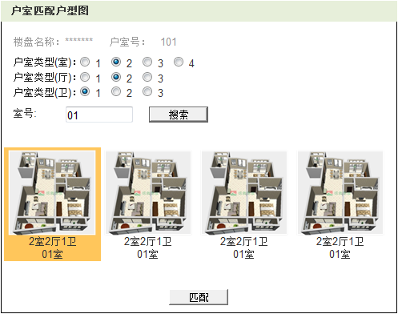
1.1
1.2
页面名称 |  |  | 户室匹配户型图
输入信息
 | 1 | 室号
1
处理概要
1.页面初期化
 | 1 | 该户室所在楼盘
2.1
 | 2 | 该户室的户室号
 | 3 | 户室类型(室) |  |  |  |  | 该楼盘已上传户室图的卧室数 |  |  |  |  |  |  |  | 随不同楼盘中的数据动态显示不同数量
 | 4 | 户室类型(厅) |  |  |  |  | 该楼盘已上传户室图的客厅数
2
 | 5 | 户室类型(卫) |  |  |  |  | 该楼盘已上传户室图的卫生间数

2.页面点击事件
 | 1 | 搜索 |  |  |  |  | 根据室号查找户型图
 | 2 | 户室类型(室) |  |  |  |  | 根据卧室数量搜索显示户室图 |  |  |  |  |  |  |  | 三个选项能组合查询，各为单选框
 | 3 | 户室类型(厅) |  |  |  |  | 根据客厅数量搜索显示户室图
2.2
 | 4 | 户室类型(卫) |  |  |  |  | 根据卫生间数量搜索显示户室图
 | 5 | 选中 |  |  |  |  | 选择要匹配到该户室的户型图
 | 6 | 匹配 |  |  |  |  | 选中要匹配的户型图后提交信息

2.3

4.3.详细
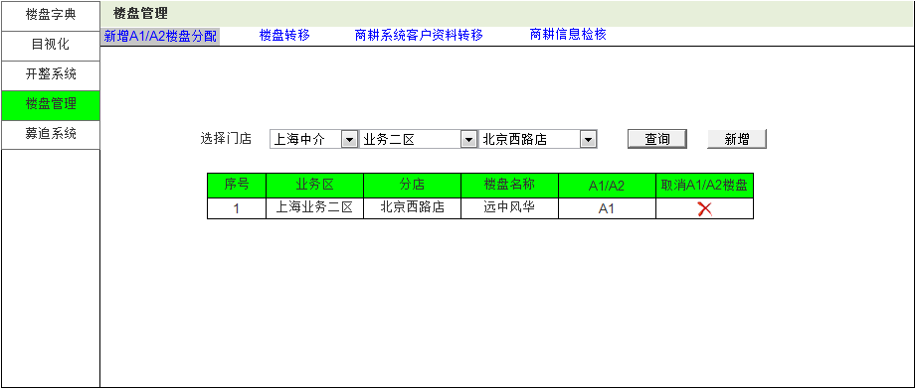
页面名称 |  |  | A1/A2楼盘分配
输入信息
 | 1 | 地区
 | 2 | 业务区
 | 3 | 门店
1地区
2业务区
3门店
2.1按门店查询
2.2给该门店新增
处理概要
1.页面初期化
 | 1 | 公司分布地区
 | 2 | 各地区所含业务区
 | 3 | 个业务区所含门店

2.3取消分配
2.页面点击事件
 | 1 | 查询 |  |  | 根据选择的门店查询其分配到的A1/A2楼盘
 | 2 | 新增 |  |  | 跳转到新增A1/A2楼盘分配
该门店已分配的A1/A2楼盘
 | 3 | 取消 |  |  | 取消分配给该门店的此个楼盘

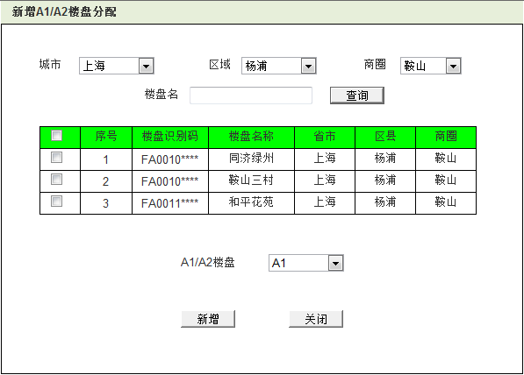
1城市
2区域
3商圈
页面名称 |  |  | 新增A1/A2楼盘分配
输入信息
 | 1 | 城市 |  |  |  | 4 | 楼盘名称
 | 2 | 区域 |  |  |  | 5 | A1/A2楼盘
 | 3 | 商圈

4楼盘名
2.1查询
处理概要
1.页面初期化
 | 1 | 城市
 | 2 | 区域
 | 3 | 商圈

2.页面点击事件
 | 1 | 查询 |  |  | 根据城市、区域、商圈、楼盘名查询可分配的A1/A2楼盘

符合条件的楼盘
2.3分配为A1或A2
2.2多选框
 | 2 | 多选框 |  |  | 选中要分配的A1/A2楼盘
 | 3 | A1/A2楼盘 |  |  | 确定该楼盘分配为A1或A2
 | 4 | 新增 |  |  | 把选中的楼盘分配给之前选中的门店
 | 5 | 关闭 |  |  | 关闭该分配页面

2.4新增
2.5关闭

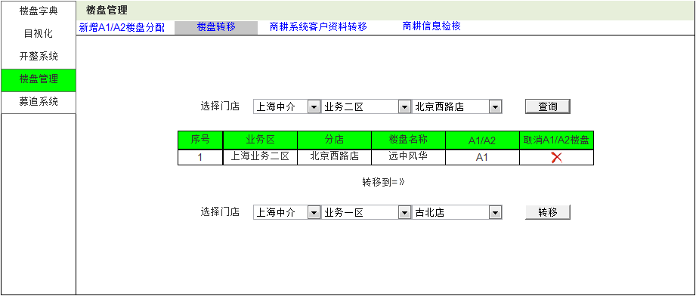
 | 页面名称 |  |  | 楼盘转移
 | 输入信息
 |  | 1 | 地区1 |  |  |  | 4 | 地区2
 |  | 2 | 业务区1 |  |  |  | 5 | 业务区2
 |  | 3 | 门店1 |  |  |  | 6 | 门店2
1地区部门
2业务区
3门店
2.1按门店查询
 | 处理概要
 | 1.页面初期化
 |  | 1 | 地区1 |  |  |  | 4 | 地区2
 |  | 2 | 业务区1 |  |  |  | 5 | 业务区2
 |  | 3 | 门店1 |  |  |  | 6 | 门店2

该门店已分配的A1/A2楼盘
2.3取消分配
 | 2.页面点击事件
 |  | 1 | 查询 |  |  | 查询分配给该门店的A1/A2楼盘
 |  | 2 | 转移 |  |  | 把查询出的楼盘转移给选择的目标门店维护
 |  | 3 | 取消 |  |  | 取消分配给该门店的此个楼盘

4各地区部门
5业务区
6门店
2.2转移维护权限

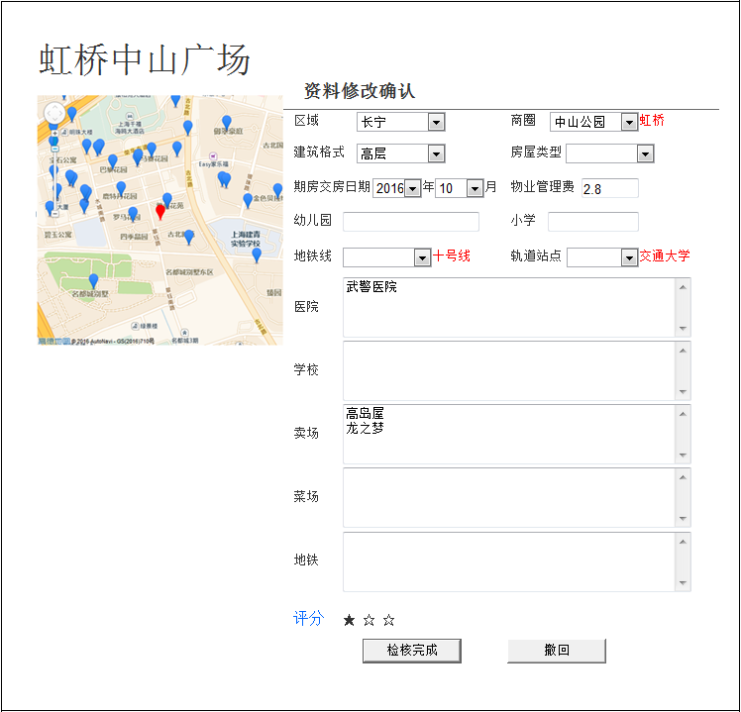
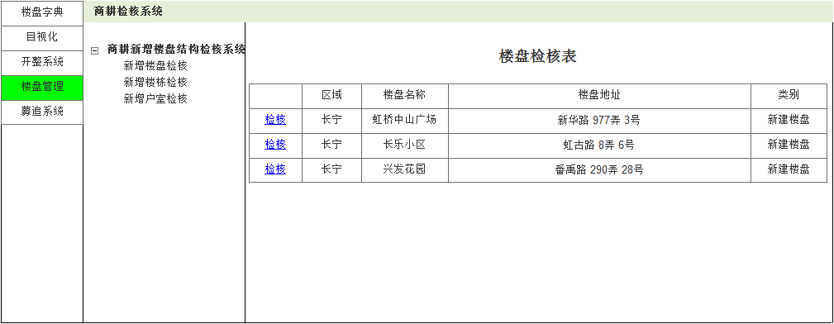
 |  |  |  | 页面名称 |  |  | 商耕检核-楼盘检核表
 |  |  |  | 输入信息

1区域
2楼盘名称
4检核类型
3楼盘地址
1区域
2商圈
17
 |  |  |  | 处理概要
 |  |  |  | 1.页面初期化(按数据建档时间升序排序)
 |  |  |  |  | 1 | 待检核楼盘的所在区域
 |  |  |  |  | 2 | 待检核楼盘的楼盘名称
3建筑格式
 |  |  |  |  | 3 | 待检核楼盘的楼盘地址
4房屋类型
 |  |  |  |  | 4 | 待检核楼盘的检核类型
5交房日期
16楼盘地图
6物业费
 |  |  |  | 2.页面点击事件
 |  |  |  |  | 1 | 检核 |  |  | 跳转到楼盘检核资料修改确认页面
8小学
7幼儿园
17
2.1检核
17
10地铁站点
9地铁线路
 |  |  |  | 页面名称 |  |  | 楼盘检核资料修改确认
 |  |  |  | 输入信息
 |  |  |  |  | 1 | 评分

11医院
 |  |  |  | 处理概要
 |  |  |  | 1.页面初期化(黑色字为原始数据，红色为变更后的数据)
 |  |  |  |  | 1 | 区域 |  |  |  |  |  |  | 9 | 地铁线
 |  |  |  |  | 2 | 商圈(选中区域中的) |  |  |  |  |  |  | 10 | 轨道站点(选中地铁中的)
12学校
 |  |  |  |  | 3 | 建筑格式 |  |  |  |  |  |  | 11 | 医院
 |  |  |  |  | 4 | 房屋类型 |  |  |  |  |  |  | 12 | 学校
 |  |  |  |  | 5 | 缺乏交房日期 |  |  |  |  |  |  | 13 | 卖场
 |  |  |  |  | 6 | 物业管理费 |  |  |  |  |  |  | 14 | 菜场
13卖场
 |  |  |  |  | 7 | 幼儿园 |  |  |  |  |  |  | 15 | 地铁
 |  |  |  |  | 8 | 小学 |  |  |  |  |  |  | 16 | 楼盘地图
 |  |  |  |  |  |  |  |  |  |  |  |  | 17 | 红色字体

14菜场
 |  |  |  | 2.页面点击事件
 |  |  |  |  | 1 | 评分 |  |  |  | 对此子资料内容的价值评分(默认1星)
 |  |  |  |  | 2 | 检核完成 |  |  |  | 检核通过此次资料修改
 |  |  |  |  | 3 | 撤回 |  |  |  | 撤回此次数据变更
15地铁
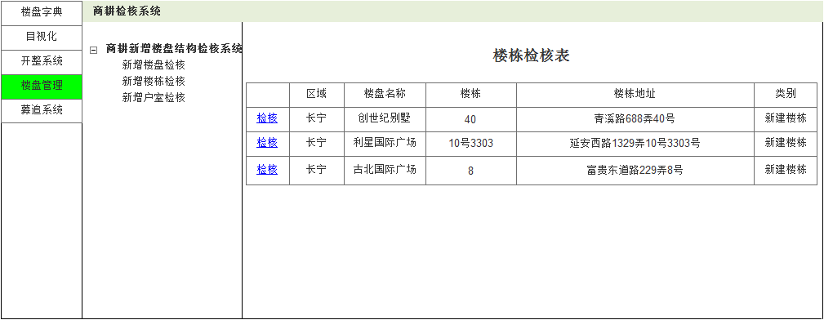
2.1评分
2..3撤回
2楼盘名称
5检核类型
2..2检核完成
4楼栋地址

1区域
3楼栋号

 |  |  |  | 页面名称 |  |  | 商耕检核-楼栋检核表
 |  |  |  | 输入信息

2.1检核
 |  |  |  | 处理概要
 |  |  |  | 1.页面初期化(按数据建档时间升序排序)
 |  |  |  |  | 1 | 待检核楼栋的所在区域
 |  |  |  |  | 2 | 待检核楼栋的楼盘名称
 |  |  |  |  | 3 | 待检核楼栋的楼栋号
 |  |  |  |  | 4 | 待检核楼栋的楼栋地址
 |  |  |  |  | 5 | 待检核楼栋的检核类型

 |  |  |  | 2.页面点击事件
 |  |  |  |  | 1 | 检核 |  |  | 跳转到楼盘检核资料修改确认页面

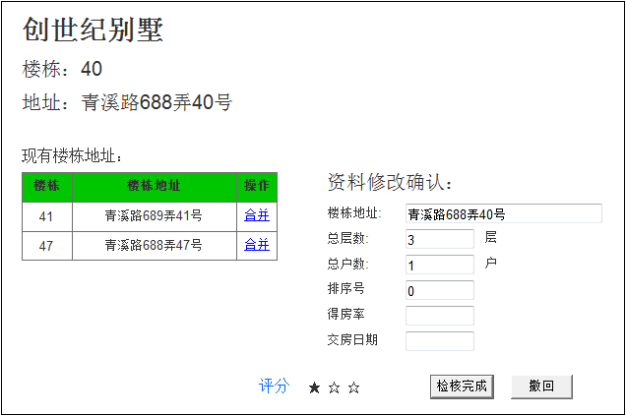

1楼栋号
 |  |  |  | 页面名称 |  |  | 楼栋检核资料修改确认
 |  |  |  | 输入信息

2楼栋地址
 |  |  |  | 处理概要
 |  |  |  | 1.页面初期化(黑色字为原始数据，红色为变更后的数据)
 |  |  |  |  | 1 | 楼栋号 |  |  |  |  | 8 | 现有楼栋
 |  |  |  |  | 2 | 楼栋地址 |  |  |  |  | 9 | 现有楼栋及地址(按楼栋升序排)
 |  |  |  |  | 3 | 总层数
 |  |  |  |  | 4 | 总户数
2.3合并
2楼栋地址
 |  |  |  |  | 5 | 排序号
 |  |  |  |  | 6 | 得房率
 |  |  |  |  | 7 | 交房日期

3总层数
 |  |  |  | 2.页面点击事件
 |  |  |  |  | 1 | 评分 |  |  |  | 对此子资料内容的价值评分(默认1星)
 |  |  |  |  | 2 | 检核完成 |  |  |  | 检核通过此次资料修改
4总户数
5排序号
 |  |  |  |  | 3 | 合并 |  |  |  | 把该户室信息与当前检核记录合并，无效该数据，修改户室档中与其相关数据的关联字段内容为新楼栋的识别号

6得房率
 |  |  |  |  | 4 | 撤回 |  |  |  | 撤回此次数据变更
8交房日期

2.1评分
2..2检核完成
2..3撤回

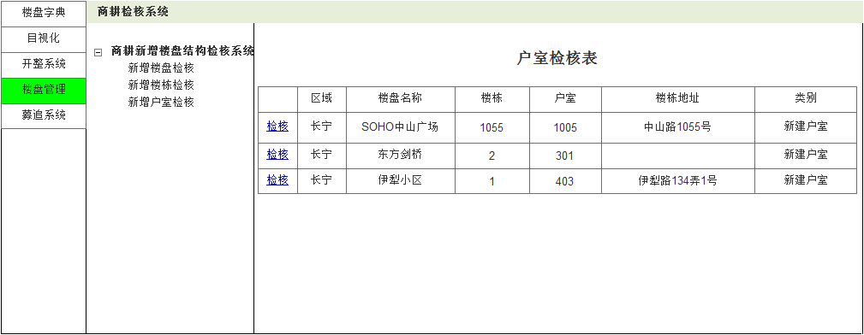
 |  |  |  | 页面名称 |  |  | 商耕检核-户室检核表
 |  |  |  | 输入信息
3楼栋号
1区域
2楼盘名称
5楼栋地址
6检核类型
 |  |  |  | 处理概要
 |  |  |  | 1.页面初期化(按数据建档时间升序排序)
 |  |  |  |  | 1 | 待检核户室的所在区域
 |  |  |  |  | 2 | 待检核户室的楼盘名称
 |  |  |  |  | 3 | 待检核户室的楼栋号
4户室号
 |  |  |  |  | 4 | 待检核户室的户室号
 |  |  |  |  | 5 | 待检核户室所在楼栋地址
 |  |  |  |  | 6 | 待检核楼栋的检核类型
2.1检核
 |  |  |  | 2.页面点击事件
 |  |  |  |  | 1 | 检核 |  |  | 跳转到楼盘检核资料修改确认页面

4楼盘名称
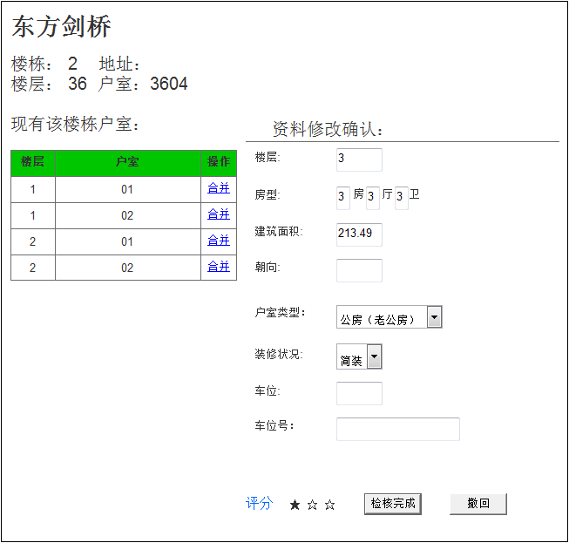
 |  |  |  | 页面名称 |  |  | 商耕检核-户室检核表
 |  |  |  | 输入信息
2楼盘地址
1楼栋号
4户室号
 |  |  |  | 处理概要
 |  |  |  | 1.页面初期化
 |  |  |  |  | 1 | 楼栋号 |  |  |  | 12 | 车位号
 |  |  |  |  | 2 | 楼栋地址 |  |  |  | 13 | 现有该楼户室(按楼层户室升序排)
3楼栋楼层
 |  |  |  |  | 3 | 楼栋总楼层 |  |  |  | 14 | 楼盘名称
5楼层
 |  |  |  |  | 4 | 户室号
 |  |  |  |  | 5 | 户室所在楼层
 |  |  |  |  | 6 | 户室房型
2.3合并
 |  |  |  |  | 7 | 建筑面积
6房型
 |  |  |  |  | 8 | 朝向
 |  |  |  |  | 9 | 房屋类型
 |  |  |  |  | 10 | 装修状况
7面积
 |  |  |  |  | 11 | 车位

8朝向
 |  |  |  | 2.页面点击事件
 |  |  |  |  | 1 | 评分 |  |  |  | 对此子资料内容的价值评分(默认1星)
 |  |  |  |  | 2 | 检核完成 |  |  |  | 检核通过此次资料修改
 |  |  |  |  | 3 | 合并 |  |  |  | 把该户室信息与当前检核记录合并，无效该数据，修改案源表中相关记录关联字段数据为新户室的识别号
9房屋类型

10装修状况
 |  |  |  |  | 4 | 撤回 |  |  |  | 撤回此次数据变更

11车位

12车位号

2..2检核完成
2.4撤回
2.1评分

4.4.详细
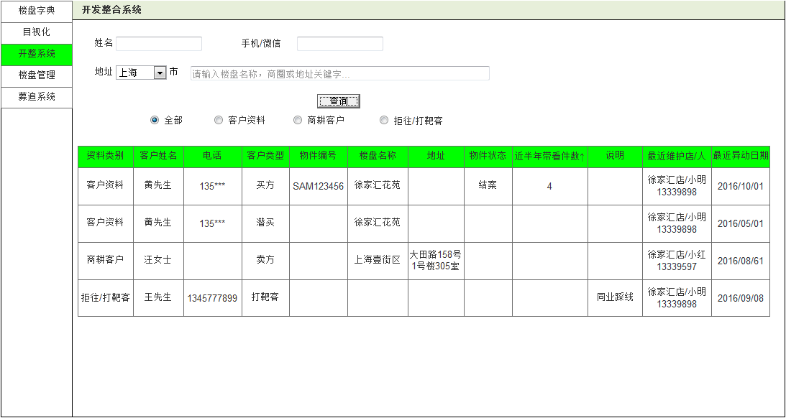
1姓名
1手机/微信
页面名称 |  |  | 开发整合系统-全部
输入信息
 | 1 | 姓名
 | 2 | 手机/微信
3城市
4地址
 | 3 | 城市
 | 4 | 地址

2.1查询
处理概要
1.页面初期化

2.2全部
2.3客户资料
2.4商耕客户
2.5拒往/打靶客
2.页面点击事件
 | 1 | 查询 |  | 查询匹配数据(按日期降序排)
 | 2 | 全部 |  | 显示全部类型的数据
 | 3 | 客户资料 |  | 显示客户资料的数据
 | 4 | 商耕资料 |  | 显示商耕客户的数据
 | 5 | 拒往/打靶客 |  | 显示拒往/打靶客的数据
 | 查询结果按类别、建档时间降序排列显示

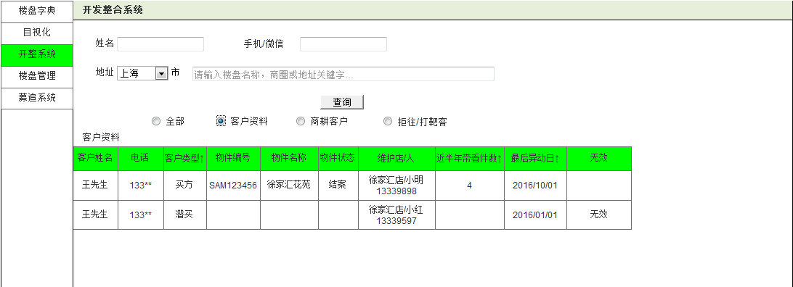
1姓名
1手机/微信
页面名称 |  |  | 开发整合系统-客户资料
输入信息
 | 1 | 姓名
3城市
4地址
 | 2 | 手机/微信
 | 3 | 城市
 | 4 | 地址

2.1查询
处理概要
1.页面初期化

2.2全部
2.3客户资料
2.4商耕客户
2.5拒往/打靶客
2.页面点击事件
 | 1 | 查询 |  |  | 查询匹配数据(按日期降序排)
 | 2 | 全部 |  |  | 显示全部类型的数据
 | 3 | 客户资料 |  |  | 显示客户资料的数据
 | 4 | 商耕资料 |  |  | 显示商耕客户的数据
 | 5 | 拒往/打靶客 |  |  | 显示拒往/打靶客的数据
 | 查询结果按客户姓名、建档时间降序排列显示

1姓名
1手机/微信
页面名称 |  |  | 开发整合系统-商耕客户
输入信息
 | 1 | 姓名
 | 2 | 手机/微信
3城市
4地址
 | 3 | 城市
 | 4 | 地址

2.1查询
处理概要
1.页面初期化

2.2全部
2.3客户资料
2.4商耕客户
2.5拒往/打靶客
2.页面点击事件
 | 1 | 查询 |  |  | 查询匹配数据(按日期降序排)
 | 2 | 全部 |  |  | 显示全部类型的数据
 | 3 | 客户资料 |  |  | 显示客户资料的数据
 | 4 | 商耕资料 |  |  | 显示商耕客户的数据
 | 5 | 拒往/打靶客 |  |  | 显示拒往/打靶客的数据
 | 6 | 转募集线 |  |  | 把商耕客户生成募集线
 | 7 | 转募集线维护 |  |  | 跳转到募追系统基本查询页面
 | 查询结果按小区名称、建档时间降序排列显示

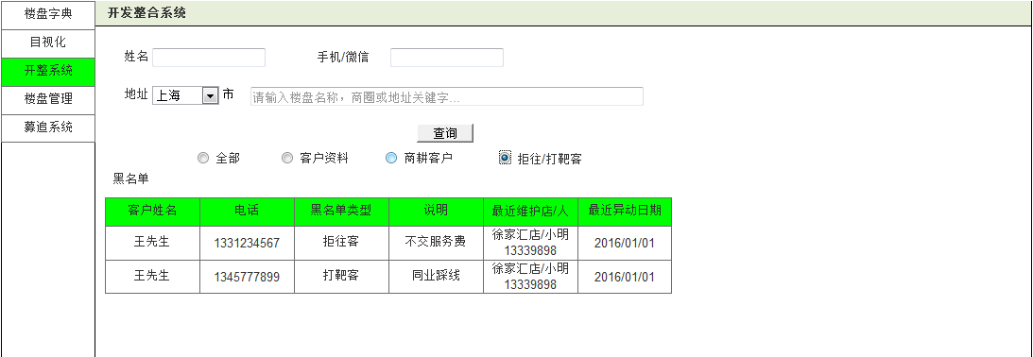
1姓名
1手机/微信
页面名称 |  |  | 开发整合系统-拒往/打靶客
输入信息
 | 1 | 姓名
3城市
4地址
 | 2 | 手机/微信
 | 3 | 城市
 | 4 | 地址

2.1查询
处理概要
1.页面初期化

2.2全部
2.3客户资料
2.4商耕客户
2.5拒往/打靶客
2.页面点击事件
 | 1 | 查询 |  |  | 查询匹配数据(按日期降序排)
 | 2 | 全部 |  |  | 显示全部类型的数据
 | 3 | 客户资料 |  |  | 显示客户资料的数据
 | 4 | 商耕资料 |  |  | 显示商耕客户的数据
 | 5 | 拒往/打靶客 |  |  | 显示拒往/打靶客的数据
 | 查询结果按客户姓名、建档时间降序排列显示

4.5.详细
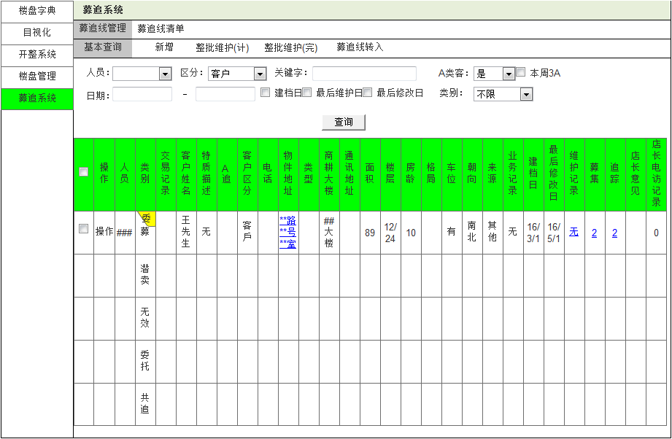
页面名称 |  |  | 募追系统-基本查询
输入信息
 | 1 | 人员
1人员
2区分
3关键字
4A类客
5本周3A
 | 2 | 区分
 | 3 | 关键字
 | 4 | A类客
 | 5 | 本周3A
 | 6 | 日期
 | 7 | 建档日
5日期
6建档日
8左后维护日
9最后修改日
10类别
 | 8 | 最后维护日
 | 9 | 最后修改日
 | 10 | 类别 |  | (聚集线、潜卖、无效已委托、共追)
2.1查询
2.5操作
1.1已建委托提示
2.2维护记录
处理概要
1.页面加载
 | 1 | 该募追线已被他人建立有效期内的委托，显示该标签

2.页面点击事件
 | 1 | 查询 |  |  | 根据条件查询相关数据(按时间降序排列)
 | 2 | 维护记录 |  |  | 跳转页面到维护记录查询
 | 3 | 募集 |  |  | 弹框显示其他同仁对该地址的募集记录
2.3募集
2.4追踪
 | 4 | 追踪 |  |  | 弹框显示其他同仁对该地址的追踪记录
 | 5 | 操作-修改 |  |  | 跳转到新增页面对数据进行修改
 |  | 操作-计划 |  |  | 跳转到整批维护(计)页面
 |  | 操作-完成 |  |  | 跳转到整批维护(完)页面
 |  | 操作-开整 |  |  | 跳转到开发整合页面
 |  | 操作-转委托 |  |  | 跳转到新建委托创建该募集线的委托信息
 |  | 操作-共追 |  |  | 公开该募集线信息，修改状态为共追
 |  | 操作-无效 |  |  | 无效此条募集线信息

募集/追踪弹出显示框

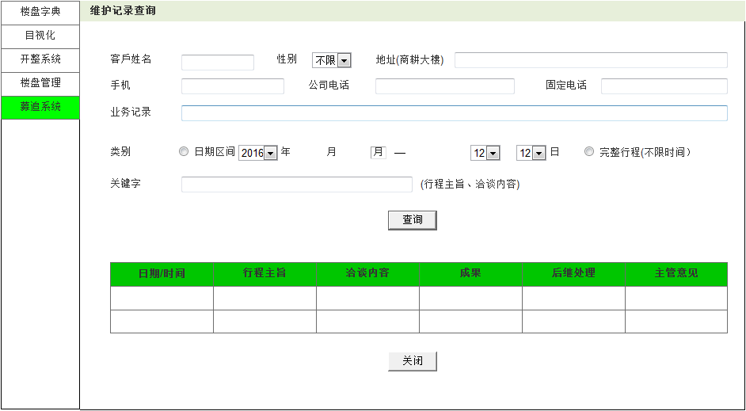
1客户姓名
2性别
3地址
 | 页面名称 |  |  | 维护记录查询
 | 输入信息
 |  | 1 | 客户姓名
 |  | 2 | 性别
 |  | 3 | 地址
6固定电话
 |  | 4 | 手机
 |  | 5 | 公司电话
 |  | 6 | 固定电话
4手机
5公司电话
 |  | 7 | 业务记录
 |  | 8 | 类别
7业务记录
 |  | 9 | 关键字

8类别
 | 处理概要
 | 1.页面初期化

9关键字
 | 2.页面点击事件
 |  | 1 | 查询 |  | 按条件查询匹配记录(按日期降序排列)
 |  | 2 | 关闭 |  | 关闭该页面

2.1查询

2.2关闭

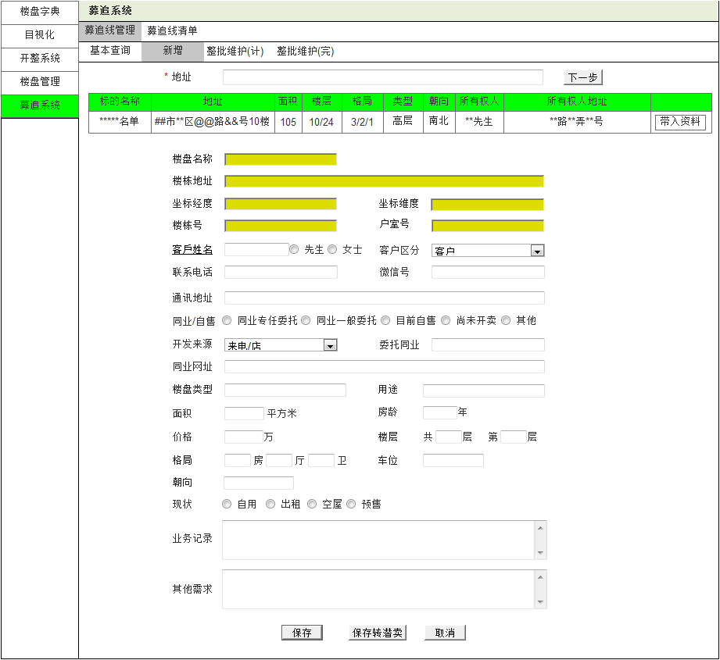
 | 页面名称 |  |  | 募追新增
 | 输入信息(初始必须由商耕信息带入已有资料)
 |  | 1 | 地址(必输) |  |  |  |  | 15 | 委托同业
1地址
 |  | 2 | 楼盘名称(必输) |  |  |  |  | 16 | 同业网址
 |  | 3 | 楼栋地址(必输) |  |  |  |  | 17 | 楼盘类型
2.1下一步
 |  | 4 | 准备经度(必输) |  |  |  |  | 18 | 用途
 |  | 5 | 坐标维度(必输) |  |  |  |  | 19 | 面积
 |  | 6 | 楼栋号(必输) |  |  |  |  | 20 | 房龄
 |  | 7 | 户室号(必输) |  |  |  |  | 21 | 价格
3先生/女士
 |  | 8 | 客户姓名 |  |  |  |  | 22 | 楼层
 |  | 9 | 客户区分 |  |  |  |  | 23 | 格局
2楼盘名称
2.2带入资料
 |  | 10 | 联系电话 |  |  |  |  | 24 | 车位
 |  | 11 | 微信号 |  |  |  |  | 25 | 朝向
3楼栋地址
 |  | 12 | 通讯地址 |  |  |  |  | 26 | 现状
 |  | 13 | 同业/自售 |  |  |  |  | 27 | 业务记录
4坐标经度
5坐标维度
 |  | 14 | 开发来源 |  |  |  |  | 28 | 其他需求

6楼栋号
7户室号
8客户姓名
9客户区分
 | 处理概要
 | 1.页面初期化

10联系电话
11微信号
 | 2.页面点击事件
 |  | 1 | 下一步 |  |  | 根据输入的地址查询商耕信息，如果没有匹配的相关商耕信息，提示先建立该地址的相关商耕信息后才能新增募集线，如有则显示相关信息
12通讯地址

13同业/自售

14开发来源
15委托同业
 |  | 2 | 带入资料 |  |  | 选择一条相关的商耕信息，带入商耕信息到下方新增信息输入中。如该条商耕信息已建立了有效期内的委托，提示已建立委托【SAM******】，无法新增

16同业网址
18用途

17楼盘类型
19面积
20房龄
21价格
22楼层
 |  | 3 | 保存 |  |  | 保存输入的信息 生成一条募集线记录
 |  | 4 | 保存转潜卖 |  |  | 保存输入的信息 生成一条潜卖记录
 |  | 5 | 取消 |  |  | 关闭新增页面

23格局

25朝向
24车位

26现状

27业务记录

28其他需求
2.4保存转潜卖
2.5取消
2.3保存

 |  |  |  |  |  |  | 页面名称 |  |  | 整批维护(计）
 |  |  |  |  |  |  | 输入信息
 |  |  |  |  |  |  |  | 1 | 区分
 |  |  |  |  |  |  |  | 2 | 计划完成
 |  |  |  |  |  |  |  | 3 | 日期
 |  |  |  |  |  |  |  | 4 | 时间起止
2计划完成
4时间起止
 |  |  |  |  |  |  |  | 5 | 洽谈情况
2.3多选
3日期
5洽谈情况
6业务记录
 |  |  |  |  |  |  |  | 6 | 业务记录
 |  |  |  |  |  |  |  | 7 | 行程

 |  |  |  |  |  |  | 处理概要
 |  |  |  |  |  |  | 1.页面初期化
 |  |  |  |  |  |  |  | 1 | 显示查看人已经添加的所有信息(按日期降序排列)

1区分
7行程
 |  |  |  |  |  |  | 2.页面点击事件
 |  |  |  |  |  |  |  | 1 | 保存 |  | 保存对记录的数据修改
 |  |  |  |  |  |  |  | 2 | 取消 |  | 取消输入
 |  |  |  |  |  |  |  | 3 | 多选 |  | 可选择多条记录同时保存
查看人添加的所有募集线信息

2.1保存
2.2取消

 |  |  |  |  |  |  | 页面名称 |  |  | 整批维护(完）
 |  |  |  |  |  |  | 输入信息
 |  |  |  |  |  |  |  | 1 | 区分
2计划完成
4时间起止
5洽谈情况
6业务记录
 |  |  |  |  |  |  |  | 2 | 计划完成
3日期
 |  |  |  |  |  |  |  | 3 | 日期
 |  |  |  |  |  |  |  | 4 | 时间起止
 |  |  |  |  |  |  |  | 5 | 洽谈情况
 |  |  |  |  |  |  |  | 6 | 业务记录
 |  |  |  |  |  |  |  | 7 | 行程

1区分
 |  |  |  |  |  |  | 处理概要
 |  |  |  |  |  |  | 1.页面初期化
 |  |  |  |  |  |  |  | 1 | 显示查看人已经添加的所有信息(按日期降序排列)
7行程
 |  |  |  |  |  |  | 2.页面点击事件
 |  |  |  |  |  |  |  | 1 | 保存 |  | 保存对记录的数据修改
 |  |  |  |  |  |  |  | 2 | 取消 |  | 取消输入
2.1保存
2.2取消
 |  |  |  |  |  |  |  | 3 | 多选 |  | 可选择多条记录同时保存

